Модели техники
Модель | Марка | Фото | аналоги | Бренд | Тип техники | Вид | кол-во рядов | папка в битрикс | год выпуска | модификация | транспортер | Столбец2 | Столбец3 | Столбец4
КЛ-1,4А |  | 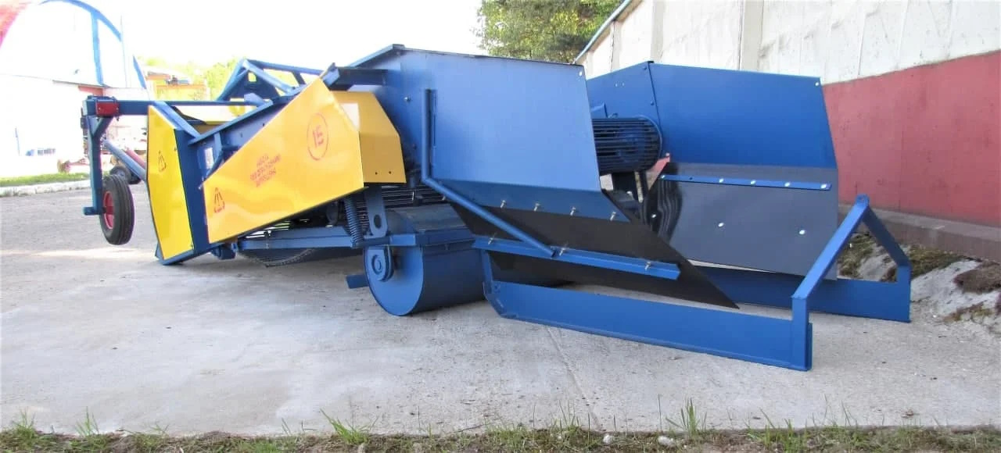 |  | Агропродсельмаш | лук | прицепной-уборочный |  | папка в битрикс |  | Копатель-валкоукладчик для лука КЛ-1,4А | 3х ременный транспортер
КСТ-1,4М |  | 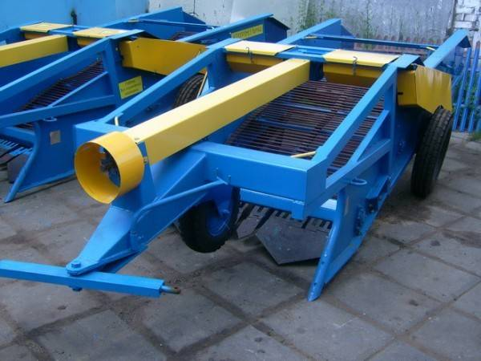 |  | Агропродсельмаш | картофель | прицепной-уборочный |  | папка в битрикс |  | Картофелекопалка КСТ-1,4М с элеватором на ремне GRIMME и активным битером | 3х ременный транспортер
КСТ-1,4М-02 |  | 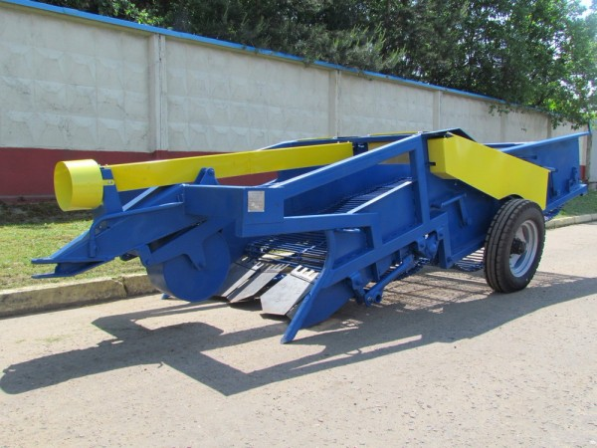 |  | Агропродсельмаш | картофель | прицепной-уборочный |  | папка в битрикс |  | Картофелекопалка КСТ-1,4М-02 с элеватором на звене и активным лемехом | 3х ременный транспортер
МСО-1 |  | 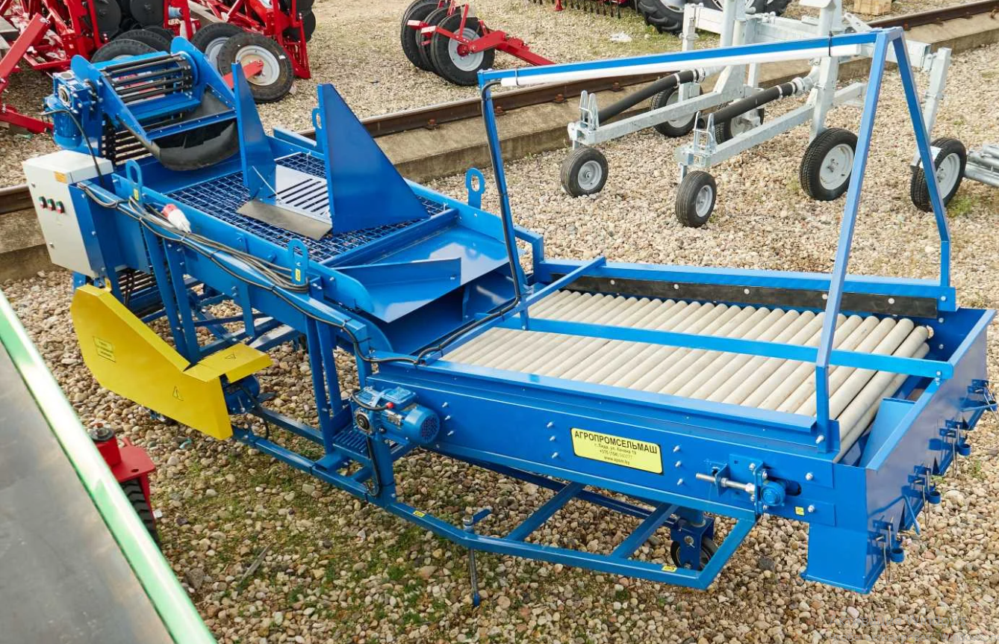 |  | Агропродсельмаш |  | приемно-сортировочный |  | папка в битрикс |  | Сортировщик овощей МСО-1 | 2х рядный транспортер
МУВ-1,4 |  | 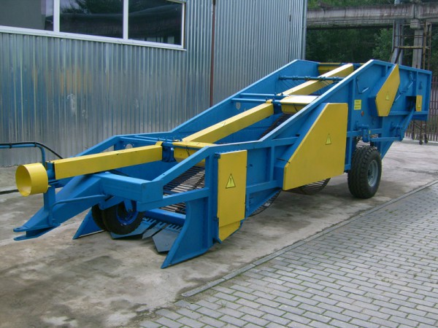 |  | Агропродсельмаш | специальный | прицепной-уборочный |  | папка в битрикс |  | МАШИНА ДЛЯ УБОРКИ ВАЛЕРИАНЫ МУВ-1,4 | 3х ременный транспортер
ПЛ-1 |  | 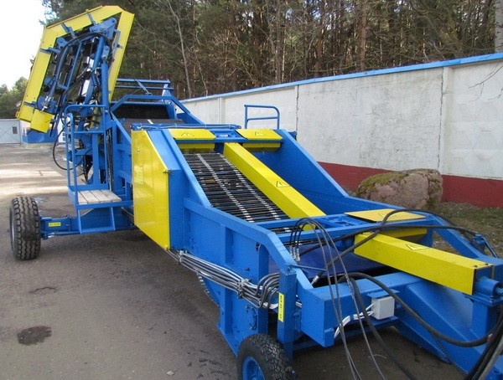 |  | Агропродсельмаш | лук | прицепной-уборочный |  | папка в битрикс |  | Комбайны для уборки лука ПЛ-1
УКВ-2 |  | 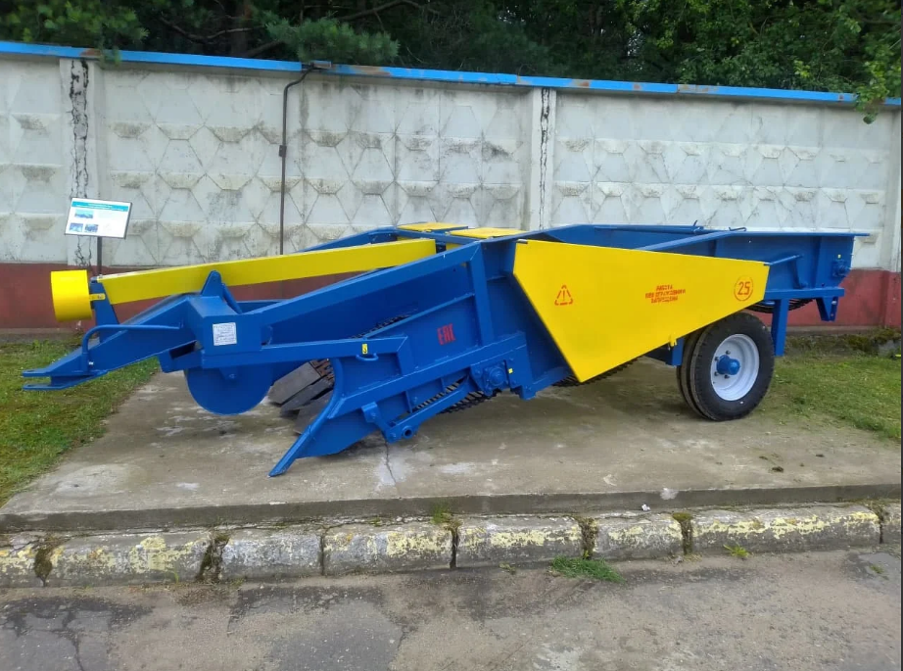 |  | Агропродсельмаш | картофель | прицепной-уборочный |  | папка в битрикс |  | Картофелекопалка УКВ-2 с элеватором на ремне и активным лемехом | 3х ременный транспортер
 |  |  |  | АгроСпецГрупп |  |  |  | папка в битрикс
КПБ-2 |  |  |  | Гомсельмаш | картофель | прицепной-уборочный |  | папка в битрикс |  | Комбайн картофелеуборочный полуприцепной с боковым подкопом КПБ-2
КПБ-260-2 |  |  |  | Гомсельмаш | картофель | прицепной-уборочный |  | папка в битрикс |  | Комбайн картофелеуборочный полуприцепной с боковым подкопом КПБ-260-2
ПКК-2-05 |  |  |  | Гомсельмаш | картофель | прицепной-уборочный |  | папка в битрикс |  | Комбайн картофелеуборочный полуприцепной ПКК-2-05
ККУ-1 |  |  |  | Лидатехмаш | картофель | прицепной-уборочный |  | папка в битрикс |  | Картофелеуборочный комбайн ККУ-1
Ритм КПС-6 |  |  |  | Ритм | свекла |  |  | папка в битрикс
КПК-2-01 |  |  |  | Рязсельмаш |  |  |  | папка в битрикс |  | Комбайн картофелеуборочный Рязсельмаш КПК-2-01
КС-6 «Зубр» |  |  |  | Техмаш | свекла | прицепной-уборочный |  | папка в битрикс |  | КС-6 «Зубр» комбайн свеклоуборочный | 2 двухрядных транспортера
 |  |  |  | Agrifac | свекла | самоходный уборочный |  | папка в битрикс |  | свеклоуборочные комплексы Big Six
6 row 30w |  |  |  | Amity | свекла | прицепной-уборочный |  | папка в битрикс | 2011
Amity 2300 |  |  |  | Amity | свекла | прицепной-уборочный |  | папка в битрикс
Amity 2400 |  |  |  | Amity | свекла | прицепной-уборочный |  | папка в битрикс
Amity 2500 |  |  |  | Amity | свекла | прицепной-уборочный |  | папка в битрикс
Amity 2700 |  |  |  | Amity | свекла | прицепной-уборочный |  | папка в битрикс
Amity 2720 |  |  |  | Amity | свекла | прицепной-уборочный |  | папка в битрикс
WIC 12 row |  |  |  | Amity | свекла | прицепной-уборочный |  | папка в битрикс | 2011 | 2011 WIC DEFOLIATOR 12 ROW
WIC 12 row 22s |  |  |  | Amity | свекла | прицепной-уборочный |  | папка в битрикс | 2011 | 2011 WIC HARVESTER 12 ROW 22 SCRUB
WIC 12 row 24s |  |  |  | Amity | свекла | прицепной-уборочный |  | папка в битрикс | 2011 | 2011 WIC HARVESTER 12 ROW 24 SCRUB
WIC 6 row |  |  |  | Amity | свекла | прицепной-уборочный |  | папка в битрикс | 2007 | 2007 WIC DEFOLIATOR 6 ROW | Приемный транспортер-очиститель (не наш) | выгрузной транспортер | вертикальный транспортер | транспортер заднего очистителя
WIC 6 row 22s |  |  |  | Amity | свекла | прицепной-уборочный |  | папка в битрикс | 2011 | 2011 WIC HARVESTER 6 ROW 22 SCRUB | 59560 | задний транспортер очиститель
WIC 6 row 22w |  |  |  | Amity | свекла | прицепной-уборочный |  | папка в битрикс | 2011 | 2011 WIC HARVESTER 6 ROW 22 WHEEL
WIC 6 row 24s |  |  |  | Amity | свекла | прицепной-уборочный |  | папка в битрикс | 2011 | 2011 WIC HARVESTER 6 ROW 24 SCRUB
WIC 6 row 30s |  |  |  | Amity | свекла | прицепной-уборочный |  | папка в битрикс | 2011 | 2011 WIC HARVESTER 6 ROW 30 SCRUB
WIC 6 row 30w |  |  |  | Amity | свекла | прицепной-уборочный |  | папка в битрикс | 2011 | 2011 WIC HARVESTER 6 ROW 30 WHEEL
WIC 8 row 22s |  |  |  | Amity | свекла | прицепной-уборочный |  | папка в битрикс | 2011 | 2011 WIC HARVESTER 8 ROW 22 SCRUB | транспортер очиститель 59560 | задний транспортер очиститель
WIC 8-6 row |  |  |  | Amity | свекла | прицепной-уборочный |  | папка в битрикс | 2011 | 2011WIC DEFOLIATOR 8 ROW 22/6 ROW 30
SP-4000 |  | 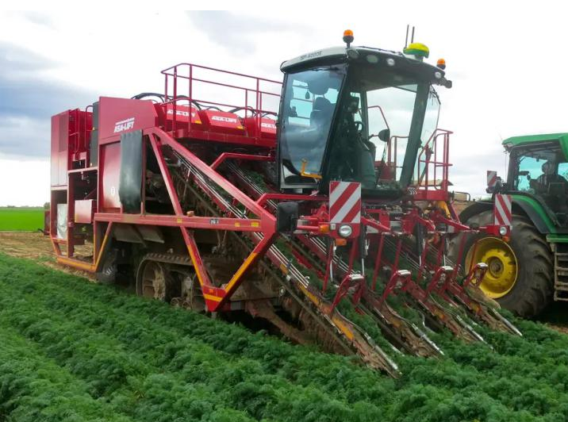 |  | ASA-LIFT (Grimme) | Морковь | Самоходный |  | папка в битрикс
T-100H |  | 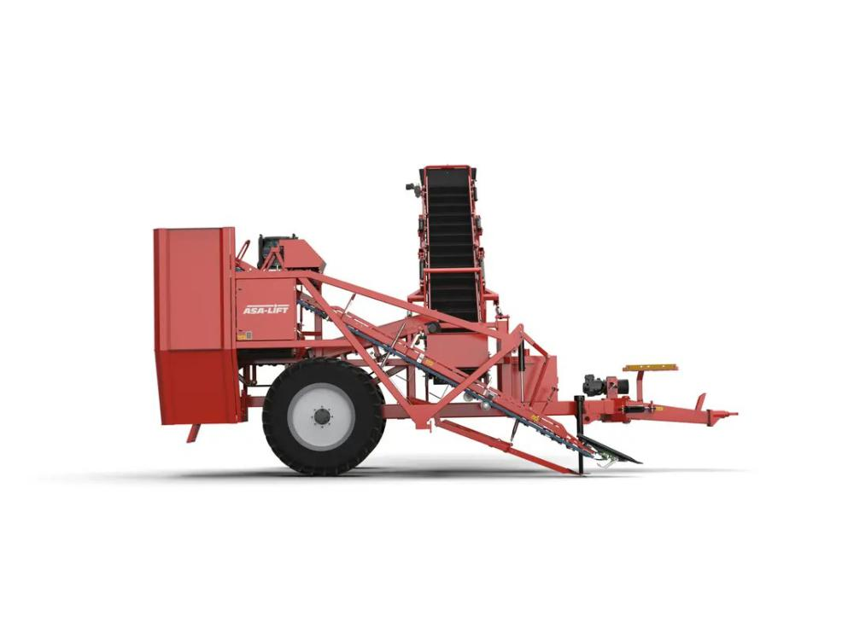 |  | ASA-LIFT (Grimme) | Морковь | Прицепной |  | папка в битрикс
T-150 |  | 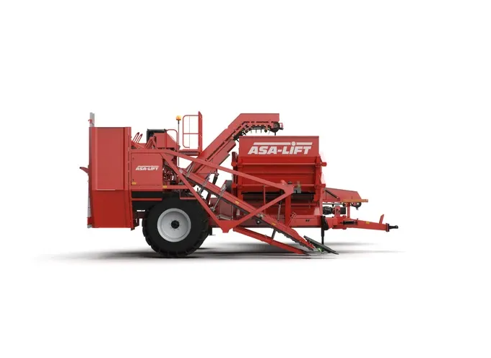 |  | ASA-LIFT (Grimme) | Морковь | Прицепной |  | папка в битрикс
T-160 |  | 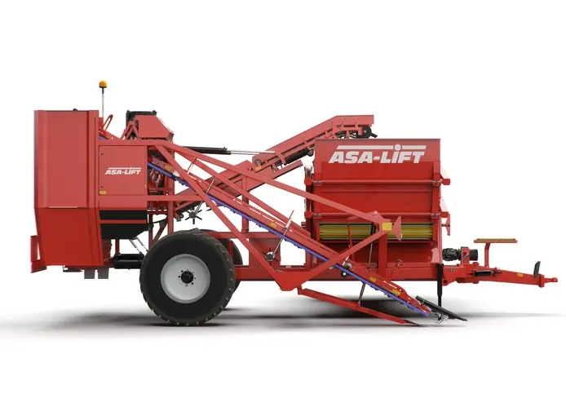 |  | ASA-LIFT (Grimme) | морковь | Прицепной |  | папка в битрикс
T-200DF |  | 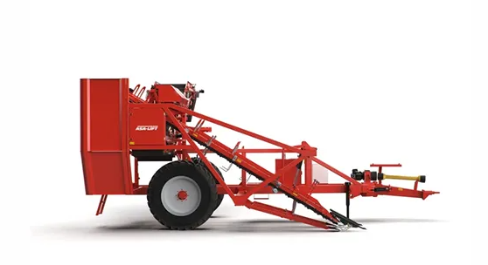 |  | ASA-LIFT (Grimme) | Морковь | Прицепной |  | папка в битрикс
T-300DF |  | 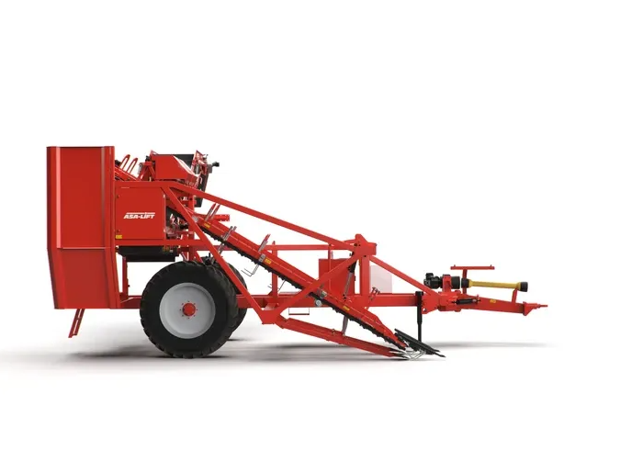 |  | ASA-LIFT (Grimme) | Морковь | Прицепной |  | папка в битрикс
CM-1000C |  |  |  | ASA-LIFT (Grimme) | Морковь | Навесной |  | папка в битрикс
CM-1000E |  |  |  | ASA-LIFT (Grimme) | Морковь | Навесной |  | папка в битрикс
CM-100C |  |  |  | ASA-LIFT (Grimme) | Морковь | Навесной |  | папка в битрикс
CM-100E |  |  |  | ASA-LIFT (Grimme) | Морковь | Навесной |  | папка в битрикс
Combi 1010C |  |  |  | ASA-LIFT (Grimme) | Морковь | Навесной |  | папка в битрикс
Combi 1010E |  |  |  | ASA-LIFT (Grimme) | Морковь | Навесной |  | папка в битрикс
MC-1010CA |  |  |  | ASA-LIFT (Grimme) | Капуста | Навесной |  | папка в битрикс
MC-1010E |  |  |  | ASA-LIFT (Grimme) | Капуста | Навесной |  | папка в битрикс
MC-1020 |  |  |  | ASA-LIFT (Grimme) | Капуста | Навесной |  | папка в битрикс
TC-1010XL (TK-1000XL) |  |  |  | ASA-LIFT (Grimme) | Капуста | Прицепной |  | папка в битрикс
TC-160 |  | 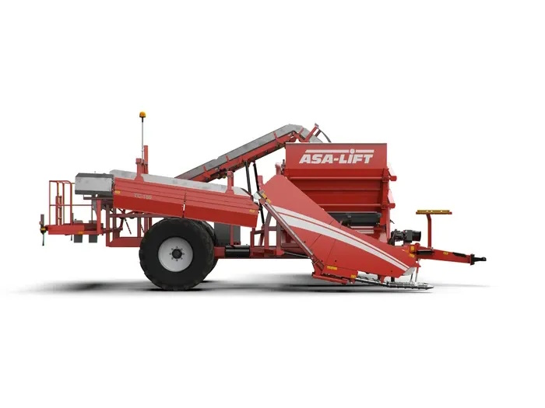 |  | ASA-LIFT (Grimme) | Капуста | Прицепной (с бункером 6 м³) |  | папка в битрикс
PO-335M |  |  |  | ASA-LIFT (Grimme) | Лук | Прицепной |  | папка в битрикс
OT-1500 |  |  |  | ASA-LIFT (Grimme) | Лук (ботвоудалитель) | Навесной |  | папка в битрикс
SL-122E |  |  |  | ASA-LIFT (Grimme) | Лук | Прицепной |  | папка в битрикс
SL-122ES |  |  |  | ASA-LIFT (Grimme) | Лук | Прицепной |  | папка в битрикс
TSP-275 |  |  |  | ASA-LIFT (Grimme) | Батат | Прицепной |  | папка в битрикс
TSP-290 |  |  |  | ASA-LIFT (Grimme) | Батат | Прицепной |  | папка в битрикс
SC-50C |  |  |  | ASA-LIFT (Grimme) | Сельдерей | Навесной (копатель) |  | папка в битрикс
GB-1000 |  |  |  | ASA-LIFT (Grimme) | Стручковая фасоль | Прицепной |  | папка в битрикс
T-400DF |  | 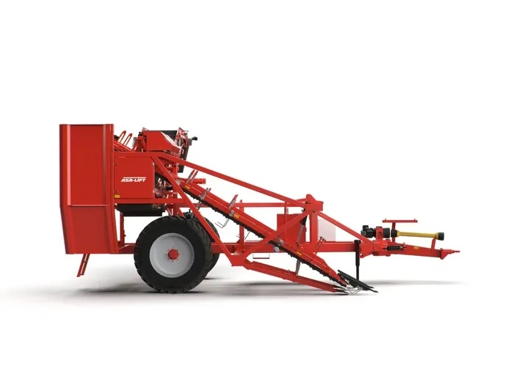 |  | ASA-LIFT (Grimme) | морковь | прицепной-уборочный |  | папка в битрикс
Колнаг Spirit 5200 |  |  |  | AVR (Колнаг) |  |  |  | папка в битрикс
Колнаг Spirit 6200 |  |  |  | AVR (Колнаг) |  |  |  | папка в битрикс
AVR 220 |  |  |  | AVR (Колнаг) | картофель | прицепной-уборочный |  | папка в битрикс
Puma 4.0 |  |  |  | AVR (Колнаг) |  |  |  | папка в битрикс
ППС 20-60 |  |  |  | EZNAN Эксперементальный завод |  | приемно-сортировочный |  | папка в битрикс |  | Бункер приемно-сортировочный аналог Grimme RH 20-60 Техника для овощехранилищ | 2х рядный транспортер
 |  |  |  | Franz Kleine | свекла |  |  | папка в битрикс
Grimme |  |  |  | Grimme | свекла, картофель | Вид техники |  | папка в битрикс
RH 20-60 |  |  |  | Grimme |  | приемно-сортировочный |  | папка в битрикс |  | Бункер приемно-сортировочный аналог ППС 20-60 Техника для овощехранилищ | 2х рядный транспортер
SE 75-55 |  |  |  | Grimme |  |  |  | папка в битрикс
SE 150-60 |  | 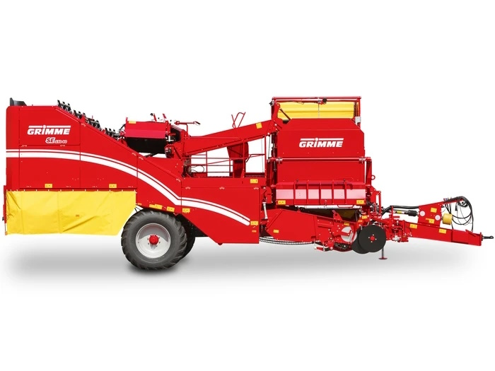 |  | Grimme | картофель | прицепной-уборочный |  | папка в битрикс
RH 16-40 |  |  | ППС-16-40 | Grimme | специальный | Вид техники
Holmer KMF 100 |  |  |  | Holmer |  |  |  | папка в битрикс
TERRA DOS T3 |  |  |  | Holmer |  |  |  | папка в битрикс |  |  | Сепарирующий транспортер 1056031655
OD 1400 |  |  |  | IMAC | лук | прицепной-уборочный |  | папка в битрикс |  | IMAC копалка для лука OD 1400 | 3х ременный транспортер
 |  |  |  | KLEINE |  |  |  | папка в битрикс
Z-437 |  |  |  | Krukowiak | лук | прицепной-уборочный |  | папка в битрикс |  | Z-437 подборщик | Транспортер сепарирующий к Z- 437 | Транспортер выгрузной 10м 5-KOPCT006
Z-653/1 (1,2м) |  |  |  | Krukowiak | картофель | прицепной-уборочный |  | папка в битрикс |  | Z-653/1, Копалка для лука 1,2 м с квадратом
Z-653/1 (1,5м) |  |  |  | Krukowiak | картофель | прицепной-уборочный |  | папка в битрикс |  | Z-653/1, Копалка для лука 1,5 м с квадратом
euroBunkerMaus (c двигателем MAN) | ROPA Euro Maus | 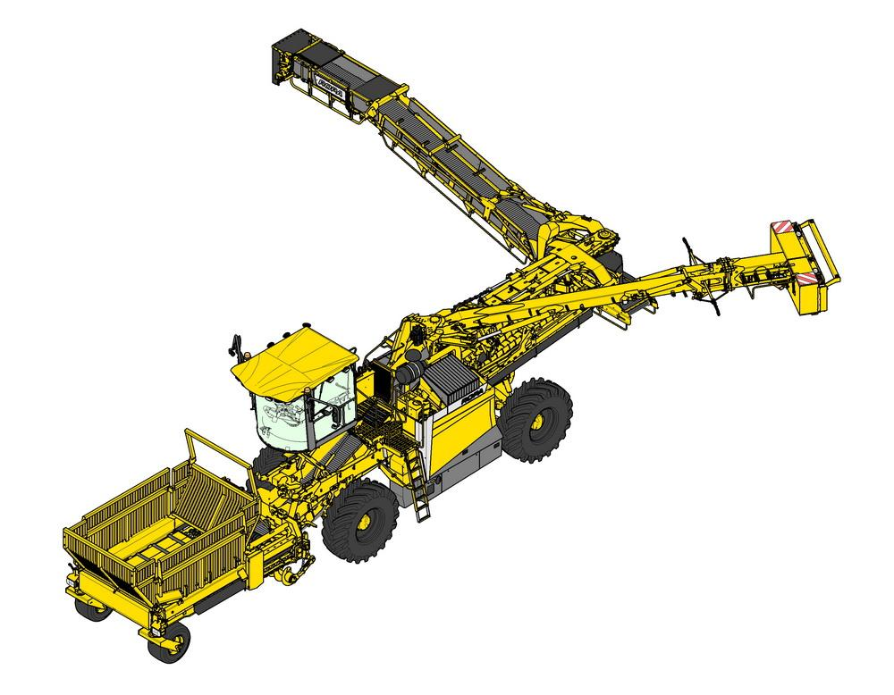 |  | Ropa | свекла | самоходный погрузчик |  | папка в битрикс
euroBunkerMaus 3 | ROPA Euro Maus |  |  | Ropa | свекла | самоходный погрузчик |  | папка в битрикс
euroBunkerMaus 4 | ROPA Euro Maus |  |  | Ropa | свекла | самоходный погрузчик |  | папка в битрикс
euroMaus (с двигателем MAN) | ROPA Euro Maus | 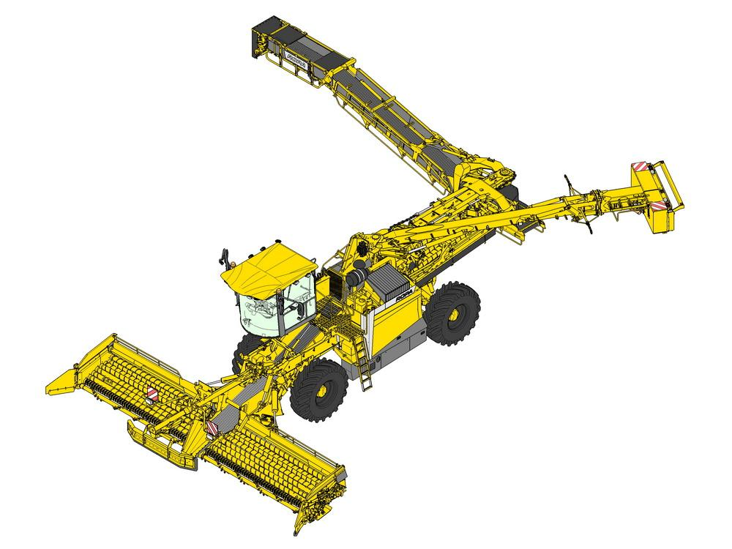 |  | Ropa | свекла | самоходный погрузчик |  | папка в битрикс
euroMaus 3 | ROPA Euro Maus |  |  | Ropa | свекла | самоходный погрузчик |  | папка в битрикс
euroMaus 4 | ROPA Euro Maus |  |  | Ropa | свекла | самоходный погрузчик |  | папка в битрикс
euroTiger V8-4 | ROPA Euro Tiger | 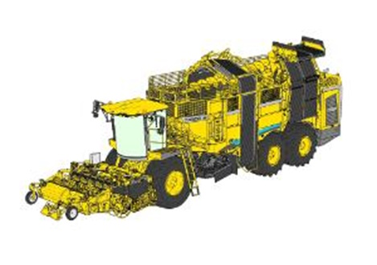 |  | Ropa | свекла | самоходный уборочный |  | папка в битрикс
evro Tiger с двигателем MAN 02-05г.в | ROPA Euro Tiger |  |  | Ropa |  | самоходный уборочный |  | папка в битрикс
ROPA BunkerMaus 5 | ROPA Euro Maus |  |  | Ropa | свекла | самоходный погрузчик |  | папка в битрикс
ROPA BunkerMaus 6 | ROPA Euro Maus |  |  | Ropa | свекла | самоходный погрузчик |  | папка в битрикс
ROPA Maus 5 | ROPA Euro Maus |  |  | Ropa | свекла | самоходный погрузчик |  | папка в битрикс
ROPA Maus 6 | ROPA Euro Maus |  |  | Ropa | свекла | самоходный погрузчик |  | папка в битрикс
ROPA Panther 1 | ROPA Panther | 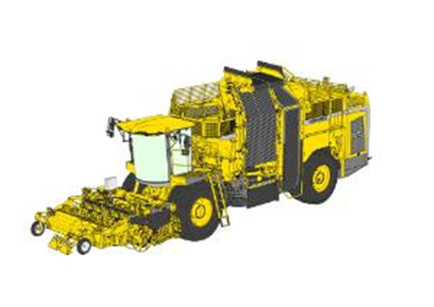 |  | Ropa | свекла, картофель | самоходный уборочный |  | папка в битрикс
ROPA Panther 2 | ROPA Panther |  |  | Ropa | свекла, картофель | самоходный уборочный |  | папка в битрикс
ROPA Panther 2S | ROPA Panther |  |  | Ropa | свекла, картофель | самоходный уборочный |  | папка в битрикс
ROPA Tiger 5 | ROPA Euro Tiger |  |  | Ropa |  | самоходный уборочный
ROPA Tiger 6 | ROPA Euro Tiger |  |  | Ropa |  | самоходный уборочный
ROPA Tiger 6S | ROPA Euro Tiger |  |  | Ropa |  | самоходный уборочный
ROPA Tiger 8V-3 | ROPA Euro Tiger |  |  | Ropa |  | самоходный уборочный
ROPA Tiger V8h | ROPA Euro Tiger |  |  | Ropa |  | самоходный уборочный
 |  |  |  | Samon | лук |  |  | папка в битрикс
S2DCMR |  |  |  | SIMON | морковь | прицепной-уборочный |  | папка в битрикс |  | морковоуборочный комбайн S2DCMR
S3CMR |  |  |  | SIMON | морковь | прицепной-уборочный |  | папка в битрикс |  | морковоуборочный комбайн S3CMR
BOLKO Z-643 |  |  |  | UNIA |  |  |  | папка в битрикс
CHIB |  |  |  | VANHOUCKE | капуста | прицепной-уборочный |  | папка в битрикс |  | Капустоуборочный комбайн VANHOUCKE, 1-рядный, с платформой на 1 контейнер
CHICC |  |  |  | VANHOUCKE | капуста | прицепной-уборочный |  | папка в битрикс |  | Капустоуборочный комбайн VANHOUCKE, 1-рядный, с платформой на 3 контейнера
CHWL |  |  |  | VANHOUCKE | капуста | прицепной-уборочный |  | папка в битрикс |  | Капустоуборочный комбайн VANHOUCKE, 1-рядный, элеваторный, разгрузка в прицеп
Анна Z-644 |  |  |  |  |  |  |  | папка в битрикс
ККР-2 |  |  |  |  |  |  |  | папка в битрикс
КПБ-260-2 «ПАЛЕССЕ РТ260-2» |  |  |  |  |  |  |  | папка в битрикс
Лидчанин-1 |  |  |  |  |  |  |  | папка в битрикс
ПКК-2-05 "ПАЛЕССЕ РТ25" |  |  |  |  |  |  |  | папка в битрикс
ПКК-2-05 МК-1 |  |  |  |  |  |  |  | папка в битрикс
ESPRIT КОЛНАГ |  |  |  |  |  |  |  | папка в битрикс

Замки
тип замка | Код-артикул замка Пруткон | hessels фото | Broekema фото | артикул hessels | hessels тип | артикул Broekema | Broekema тип | артикул Grimme | Grimme | ЦЕНА | доступен для заказа | Шаг | Ширина ремня | Расстояние между заклёпочными отверстиями прутка | Диаметр заклёпочных отверстий | диаметр прутка стержня | диаметр соеденительного стержня | исполнение | Столбец 1
 | 3040-06603 | 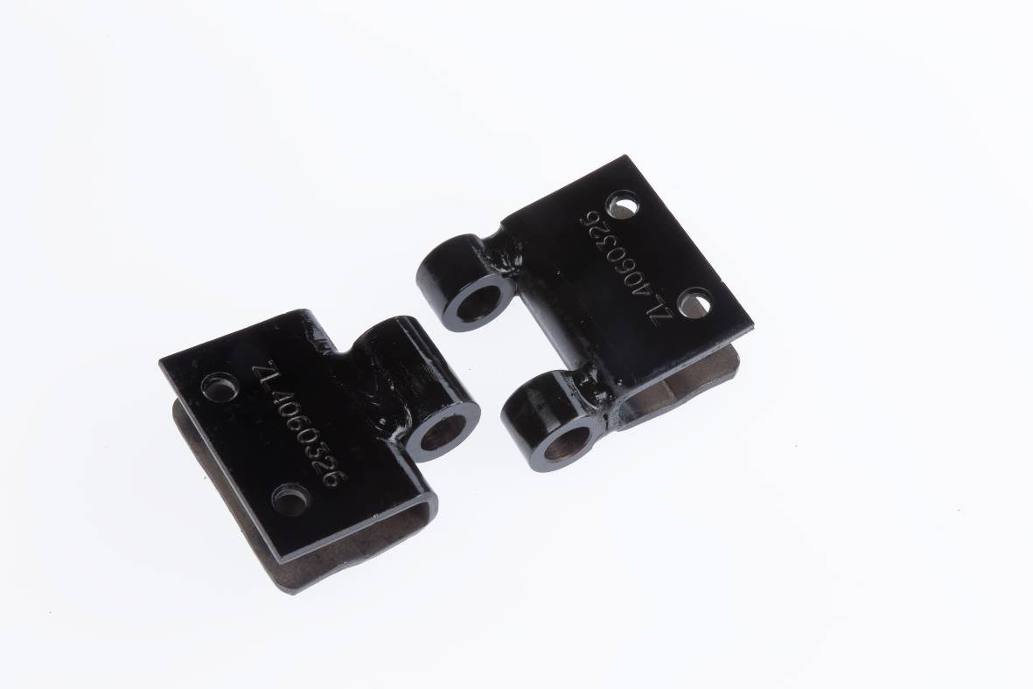 |  | 3040-06603 | SLZS |  | AF |  |  |  | FALSE | 20 | 60 | 32 | 5 |  |  | штамп | Зажимы AF-clips с шагом 28 и 32 имеют 2 отверстия для заклепок. Увеличенный шаг с 4 отверстиями для заклепок.
 | 3040-06604 |  |  | 3040-06604 | SLZS |  | AF |  |  |  | FALSE | 28 | 40 | 20 | 5 |  |  | штамп | Зажимы AF-clips с шагом 28 и 32 имеют 2 отверстия для заклепок. Увеличенный шаг с 4 отверстиями для заклепок.
 | 3040-06605 |  |  | 3040-06605 | SLZS |  | AF |  |  |  | FALSE | 28 | 50 | 20 | 5 |  |  | штамп | Зажимы AF-clips с шагом 28 и 32 имеют 2 отверстия для заклепок. Увеличенный шаг с 4 отверстиями для заклепок.
 | 3040-06727 |  |  | 3040-06727 | SLZS |  | AF |  |  |  | FALSE | 40 | 60 | 32 | 5 |  |  | штамп | Зажимы AF-clips с шагом 28 и 32 имеют 2 отверстия для заклепок. Увеличенный шаг с 4 отверстиями для заклепок.
 | 3040-06606 |  |  | 3040-06606 | SLZS |  | AF |  |  |  | FALSE | 28 | 50 | 20 | 6 |  |  | штамп | Зажимы AF-clips с шагом 28 и 32 имеют 2 отверстия для заклепок. Увеличенный шаг с 4 отверстиями для заклепок.
 | 3040-06587 |  |  | 3040-06587 | SLZS |  | AF |  |  |  | FALSE | 28 | 50 | 24 | 5 |  |  | штамп | Зажимы AF-clips с шагом 28 и 32 имеют 2 отверстия для заклепок. Увеличенный шаг с 4 отверстиями для заклепок.
 | 3040-06607 |  |  | 3040-06607 | SLZS |  | AF |  |  |  | FALSE | 28 | 60 | 30 | 5 |  |  | штамп | Зажимы AF-clips с шагом 28 и 32 имеют 2 отверстия для заклепок. Увеличенный шаг с 4 отверстиями для заклепок.
 | 3040-06608 |  |  | 3040-06608 | SLZS |  | AF |  |  |  | FALSE | 28 | 60 | 32 | 5 |  |  | штамп | Зажимы AF-clips с шагом 28 и 32 имеют 2 отверстия для заклепок. Увеличенный шаг с 4 отверстиями для заклепок.
 | 3040-06609 |  |  | 3040-06609 | SLZS |  | AF |  |  |  | FALSE | 28 | 60 | 32 | 6 |  |  | штамп | Зажимы AF-clips с шагом 28 и 32 имеют 2 отверстия для заклепок. Увеличенный шаг с 4 отверстиями для заклепок.
 | 3040-06610 |  |  | 3040-06610 | SLZS |  | AF |  |  |  | FALSE | 28 | 75 | 32 | 6 |  |  | штамп | Зажимы AF-clips с шагом 28 и 32 имеют 2 отверстия для заклепок. Увеличенный шаг с 4 отверстиями для заклепок.
 | 3040-06611 |  |  | 3040-06611 | SLZS |  | AF |  |  |  | FALSE | 32 | 40 | 20 | 5 |  |  | штамп | Зажимы AF-clips с шагом 28 и 32 имеют 2 отверстия для заклепок. Увеличенный шаг с 4 отверстиями для заклепок.
 | 3040-06612 |  |  | 3040-06612 | SLZS |  | AF |  |  |  | FALSE | 32 | 50 | 20 | 5 |  |  | штамп | Зажимы AF-clips с шагом 28 и 32 имеют 2 отверстия для заклепок. Увеличенный шаг с 4 отверстиями для заклепок.
 | 3040-06613 |  |  | 3040-06613 | SLZS |  | AF |  |  |  | FALSE | 32 | 50 | 20 | 6 |  |  | штамп | Зажимы AF-clips с шагом 28 и 32 имеют 2 отверстия для заклепок. Увеличенный шаг с 4 отверстиями для заклепок.
 | 3040-06614 |  |  | 3040-06614 | SLZS |  | AF |  |  |  | FALSE | 32 | 50 | 24 | 5 |  |  | штамп | Зажимы AF-clips с шагом 28 и 32 имеют 2 отверстия для заклепок. Увеличенный шаг с 4 отверстиями для заклепок.
 | 3040-06615 |  |  | 3040-06615 | SLZS |  | AF |  |  |  | FALSE | 32 | 60 | 30 | 5 |  |  | штамп | Зажимы AF-clips с шагом 28 и 32 имеют 2 отверстия для заклепок. Увеличенный шаг с 4 отверстиями для заклепок.
 | 3040-06616 |  |  | 3040-06616 | SLZS |  | AF |  |  |  | FALSE | 32 | 60 | 32 | 5 |  |  | штамп | Зажимы AF-clips с шагом 28 и 32 имеют 2 отверстия для заклепок. Увеличенный шаг с 4 отверстиями для заклепок.
 | 3040-06617 |  |  | 3040-06617 | SLZS |  | AF |  |  |  | FALSE | 32 | 60 | 32 | 6 |  |  | штамп | Зажимы AF-clips с шагом 28 и 32 имеют 2 отверстия для заклепок. Увеличенный шаг с 4 отверстиями для заклепок.
 | 3040-06618 |  |  | 3040-06618 | SLZS |  | AF |  |  |  | FALSE | 32 | 75 | 32 | 6 |  |  | штамп | Зажимы AF-clips с шагом 28 и 32 имеют 2 отверстия для заклепок. Увеличенный шаг с 4 отверстиями для заклепок.
 | 3040-07350 |  |  | 3040-07350 | SLZS |  | AF |  |  |  | FALSE | 36 | 50 | 20 | 5 |  |  | штамп | Зажимы AF-clips с шагом 28 и 32 имеют 2 отверстия для заклепок. Увеличенный шаг с 4 отверстиями для заклепок.
 | 3040-06645 |  |  | 3040-06645 | SLZS |  | AF |  |  |  | FALSE | 36 | 50 | 20 | 6 |  |  | штамп | Зажимы AF-clips с шагом 28 и 32 имеют 2 отверстия для заклепок. Увеличенный шаг с 4 отверстиями для заклепок.
 | 3040-06662 |  |  | 3040-06662 | SLZS |  | AF |  |  |  | FALSE | 36 | 50 | 24 | 5 |  |  | штамп | Зажимы AF-clips с шагом 28 и 32 имеют 2 отверстия для заклепок. Увеличенный шаг с 4 отверстиями для заклепок.
 | 3040-06721 |  |  | 3040-06721 | SLZS |  | AF |  |  |  | FALSE | 36 | 60 | 30 | 5 |  |  | штамп | Зажимы AF-clips с шагом 28 и 32 имеют 2 отверстия для заклепок. Увеличенный шаг с 4 отверстиями для заклепок.
 | 3040-07456 |  |  | 3040-07456 | SLZS |  | AF |  |  |  | FALSE | 36 | 60 | 32 | 5 |  |  | штамп | Зажимы AF-clips с шагом 28 и 32 имеют 2 отверстия для заклепок. Увеличенный шаг с 4 отверстиями для заклепок.
 | 3040-06647 |  |  | 3040-06647 | SLZS |  | AF |  |  |  | FALSE | 36 | 60 | 32 | 5 |  |  | штамп | Зажимы AF-clips с шагом 28 и 32 имеют 2 отверстия для заклепок. Увеличенный шаг с 4 отверстиями для заклепок.
 | 3040-07691 |  |  | 3040-07691 | SLZS |  | AF |  |  |  | FALSE | 36 | 60 | 32 | 6 |  |  | штамп | Зажимы AF-clips с шагом 28 и 32 имеют 2 отверстия для заклепок. Увеличенный шаг с 4 отверстиями для заклепок.
 | 3040-06648 |  |  | 3040-06648 | SLZS |  | AF |  |  |  | FALSE | 36 | 60 | 32 | 6 |  |  | штамп | Зажимы AF-clips с шагом 28 и 32 имеют 2 отверстия для заклепок. Увеличенный шаг с 4 отверстиями для заклепок.
 | 3040-08128 |  |  | 3040-08128 | SLZS |  | AF |  |  |  | FALSE | 36 | 75 | 32 | 6 |  |  | штамп | Зажимы AF-clips с шагом 28 и 32 имеют 2 отверстия для заклепок. Увеличенный шаг с 4 отверстиями для заклепок.
 | 3040-10709 |  |  | 3040-10709 | SLZS |  | AF |  |  |  | FALSE | 38 | 60 | 32 | 5 |  |  | штамп | Зажимы AF-clips с шагом 28 и 32 имеют 2 отверстия для заклепок. Увеличенный шаг с 4 отверстиями для заклепок.
 | 3040-06722 |  |  | 3040-06722 | SLZS |  | AF |  |  |  | FALSE | 40 | 40 | 20 | 5 |  |  | штамп | Зажимы AF-clips с шагом 28 и 32 имеют 2 отверстия для заклепок. Увеличенный шаг с 4 отверстиями для заклепок.
 | 3040-06723 |  |  | 3040-06723 | SLZS |  | AF |  |  |  | FALSE | 40 | 50 | 20 | 5 |  |  | штамп | Зажимы AF-clips с шагом 28 и 32 имеют 2 отверстия для заклепок. Увеличенный шаг с 4 отверстиями для заклепок.
 | 3040-06724 |  |  | 3040-06724 | SLZS |  | AF |  |  |  | FALSE | 40 | 50 | 20 | 6 |  |  | штамп | Зажимы AF-clips с шагом 28 и 32 имеют 2 отверстия для заклепок. Увеличенный шаг с 4 отверстиями для заклепок.
 | 3040-06725 |  |  | 3040-06725 | SLZS |  | AF |  |  |  | FALSE | 40 | 50 | 24 | 5 |  |  | штамп | Зажимы AF-clips с шагом 28 и 32 имеют 2 отверстия для заклепок. Увеличенный шаг с 4 отверстиями для заклепок.
 | 3040-06726 |  |  | 3040-06726 | SLZS |  | AF |  |  |  | FALSE | 40 | 60 | 30 | 5 |  |  | штамп | Зажимы AF-clips с шагом 28 и 32 имеют 2 отверстия для заклепок. Увеличенный шаг с 4 отверстиями для заклепок.
 | 3040-06728 |  |  | 3040-06728 | SLZS |  | AF |  |  |  | FALSE | 40 | 60 | 32 | 5 |  |  | штамп | Зажимы AF-clips с шагом 28 и 32 имеют 2 отверстия для заклепок. Увеличенный шаг с 4 отверстиями для заклепок.
 | 3040-06730 |  |  | 3040-06730 | SLZS |  | AF |  |  |  | FALSE | 40 | 60 | 32 | 6 |  |  | штамп | Зажимы AF-clips с шагом 28 и 32 имеют 2 отверстия для заклепок. Увеличенный шаг с 4 отверстиями для заклепок.
 | 3040-06729 |  |  | 3040-06729 | SLZS |  | AF |  |  |  | FALSE | 40 | 60 | 32 | 6 |  |  | штамп | Зажимы AF-clips с шагом 28 и 32 имеют 2 отверстия для заклепок. Увеличенный шаг с 4 отверстиями для заклепок.
 | 3040-06731 |  |  | 3040-06731 | SLZS |  | AF |  |  |  | FALSE | 40 | 75 | 32 | 6 |  |  | штамп | Зажимы AF-clips с шагом 28 и 32 имеют 2 отверстия для заклепок. Увеличенный шаг с 4 отверстиями для заклепок.
 | 3040-06732 |  |  | 3040-06732 | SLZS |  | AF |  |  |  | FALSE | 42 | 40 | 20 | 5 |  |  | штамп | Зажимы AF-clips с шагом 28 и 32 имеют 2 отверстия для заклепок. Увеличенный шаг с 4 отверстиями для заклепок.
 | 3040-06733 |  |  | 3040-06733 | SLZS |  | AF |  |  |  | FALSE | 42 | 50 | 20 | 5 |  |  | штамп | Зажимы AF-clips с шагом 28 и 32 имеют 2 отверстия для заклепок. Увеличенный шаг с 4 отверстиями для заклепок.
 | 3040-06734 |  |  | 3040-06734 | SLZS |  | AF |  |  |  | FALSE | 42 | 50 | 20 | 6 |  |  | штамп | Зажимы AF-clips с шагом 28 и 32 имеют 2 отверстия для заклепок. Увеличенный шаг с 4 отверстиями для заклепок.
 | 3040-06735 |  |  | 3040-06735 | SLZS |  | AF |  |  |  | FALSE | 42 | 50 | 24 | 5 |  |  | штамп | Зажимы AF-clips с шагом 28 и 32 имеют 2 отверстия для заклепок. Увеличенный шаг с 4 отверстиями для заклепок.
 | 3040-06736 |  |  | 3040-06736 | SLZS |  | AF |  |  |  | FALSE | 42 | 60 | 30 | 5 |  |  | штамп | Зажимы AF-clips с шагом 28 и 32 имеют 2 отверстия для заклепок. Увеличенный шаг с 4 отверстиями для заклепок.
 | 3040-06717 |  |  | 3040-06717 | SLZS |  | AF |  |  |  | FALSE | 42 | 60 | 32 | 5 |  |  | штамп | Зажимы AF-clips с шагом 28 и 32 имеют 2 отверстия для заклепок. Увеличенный шаг с 4 отверстиями для заклепок.
 | 3040-06738 |  |  | 3040-06738 | SLZS |  | AF |  |  |  | FALSE | 42 | 60 | 32 | 6 |  |  | штамп | Зажимы AF-clips с шагом 28 и 32 имеют 2 отверстия для заклепок. Увеличенный шаг с 4 отверстиями для заклепок.
 | 3040-06737 |  |  | 3040-06737 | SLZS |  | AF |  |  |  | FALSE | 42 | 60 | 32 | 6 |  |  | штамп | Зажимы AF-clips с шагом 28 и 32 имеют 2 отверстия для заклепок. Увеличенный шаг с 4 отверстиями для заклепок.
 | 3040-06739 |  |  | 3040-06739 | SLZS |  | AF |  |  |  | FALSE | 42 | 75 | 32 | 6 |  |  | штамп | Зажимы AF-clips с шагом 28 и 32 имеют 2 отверстия для заклепок. Увеличенный шаг с 4 отверстиями для заклепок.
 | 3040-06741 |  |  | 3040-06741 | SLZS |  | AF |  |  |  | FALSE | 45 | 50 | 20 | 5 |  |  | штамп | Зажимы AF-clips с шагом 28 и 32 имеют 2 отверстия для заклепок. Увеличенный шаг с 4 отверстиями для заклепок.
 | 3040-06742 |  |  | 3040-06742 | SLZS |  | AF |  |  |  | FALSE | 45 | 50 | 20 | 6 |  |  | штамп | Зажимы AF-clips с шагом 28 и 32 имеют 2 отверстия для заклепок. Увеличенный шаг с 4 отверстиями для заклепок.
 | 3040-06743 |  |  | 3040-06743 | SLZS |  | AF |  |  |  | FALSE | 45 | 60 | 30 | 5 |  |  | штамп | Зажимы AF-clips с шагом 28 и 32 имеют 2 отверстия для заклепок. Увеличенный шаг с 4 отверстиями для заклепок.
 | 3040-06744 |  |  | 3040-06744 | SLZS |  | AF |  |  |  | FALSE | 45 | 60 | 32 | 5 |  |  | штамп | Зажимы AF-clips с шагом 28 и 32 имеют 2 отверстия для заклепок. Увеличенный шаг с 4 отверстиями для заклепок.
 | 3040-06747 |  |  | 3040-06747 | SLZS |  | AF |  |  |  | FALSE | 45 | 60 | 32 | 6 |  |  | штамп | Зажимы AF-clips с шагом 28 и 32 имеют 2 отверстия для заклепок. Увеличенный шаг с 4 отверстиями для заклепок.
 | 3040-06746 |  |  | 3040-06746 | SLZS |  | AF |  |  |  | FALSE | 45 | 60 | 32 | 6 |  |  | штамп | Зажимы AF-clips с шагом 28 и 32 имеют 2 отверстия для заклепок. Увеличенный шаг с 4 отверстиями для заклепок.
 | 3040-06748 |  |  | 3040-06748 | SLZS |  | AF |  |  |  | FALSE | 45 | 75 | 32 | 6 |  |  | штамп | Зажимы AF-clips с шагом 28 и 32 имеют 2 отверстия для заклепок. Увеличенный шаг с 4 отверстиями для заклепок.
 | 3040-06881 |  |  | 3040-06881 | SLZS |  | AF |  |  |  | FALSE | 50 | 50 | 20 | 5 |  |  | штамп | Зажимы AF-clips с шагом 28 и 32 имеют 2 отверстия для заклепок. Увеличенный шаг с 4 отверстиями для заклепок.
 | 3040-06882 |  |  | 3040-06882 | SLZS |  | AF |  |  |  | FALSE | 50 | 50 | 20 | 6 |  |  | штамп | Зажимы AF-clips с шагом 28 и 32 имеют 2 отверстия для заклепок. Увеличенный шаг с 4 отверстиями для заклепок.
 | 3040-06884 |  |  | 3040-06884 | SLZS |  | AF |  |  |  | FALSE | 50 | 60 | 32 | 5 |  |  | штамп | Зажимы AF-clips с шагом 28 и 32 имеют 2 отверстия для заклепок. Увеличенный шаг с 4 отверстиями для заклепок.
 | 3040-06883 |  |  | 3040-06883 | SLZS |  | AF |  |  |  | FALSE | 50 | 60 | 32 | 5 |  |  | штамп | Зажимы AF-clips с шагом 28 и 32 имеют 2 отверстия для заклепок. Увеличенный шаг с 4 отверстиями для заклепок.
 | 3040-06886 |  |  | 3040-06886 | SLZS |  | AF |  |  |  | FALSE | 50 | 60 | 32 | 6 |  |  | штамп | Зажимы AF-clips с шагом 28 и 32 имеют 2 отверстия для заклепок. Увеличенный шаг с 4 отверстиями для заклепок.
 | 3040-06885 |  |  | 3040-06885 | SLZS |  | AF |  |  |  | FALSE | 50 | 60 | 32 | 6 |  |  | штамп | Зажимы AF-clips с шагом 28 и 32 имеют 2 отверстия для заклепок. Увеличенный шаг с 4 отверстиями для заклепок.
 | 3040-06887 |  |  | 3040-06887 | SLZS |  | AF |  |  |  | FALSE | 50 | 75 | 32 | 6 |  |  | штамп | Зажимы AF-clips с шагом 28 и 32 имеют 2 отверстия для заклепок. Увеличенный шаг с 4 отверстиями для заклепок.
 | 3170-06707 | 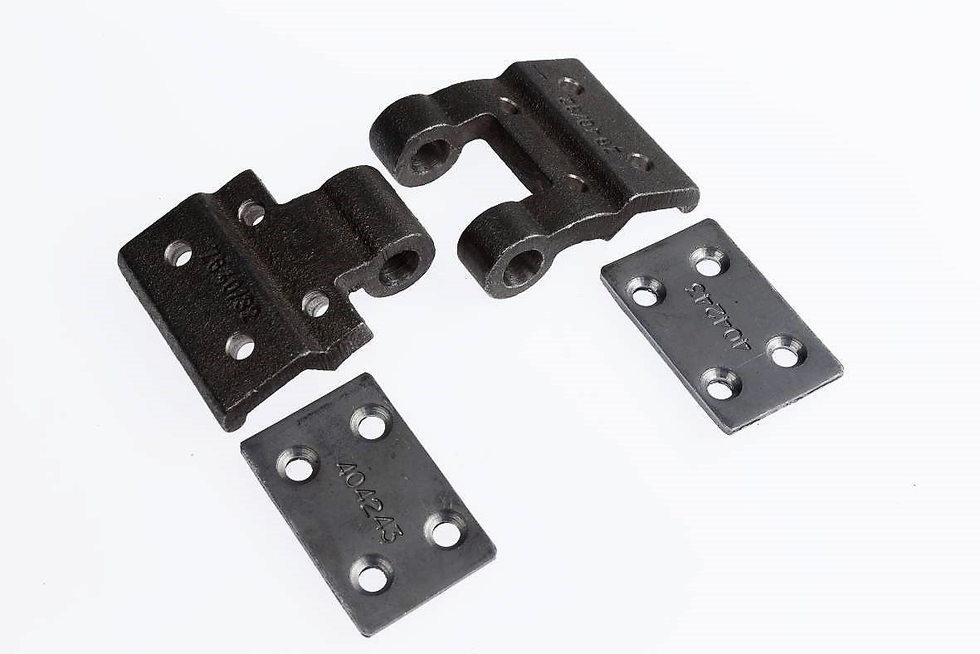 |  | 3170-06707 | SLZG |  | CC |  |  |  | FALSE | 36 | 60 | 32 | 6 |  |  | литой чугун
 | 3170-07762 |  |  | 3170-07762 | SLZG |  | CC |  |  |  | FALSE | 37 | 60 | 32 | 6 |  |  | литой чугун
 | 3170-07218 |  |  | 3170-07218 | SLZG |  | CC |  |  |  | FALSE | 40 | 60 | 32 | 6 |  |  | литой чугун
 | 3170-06871 |  |  | 3170-06871 | SLZG |  | CC |  |  |  | FALSE | 42 | 60 | 32 | 6 |  |  | литой чугун
 | 3170-06877 |  |  | 3170-06877 | SLZG |  | CC |  |  |  | FALSE | 43 | 60 | 32 | 6 |  |  | литой чугун
 | 3170-06581 |  |  | 3170-06581 | SLZG |  | CC |  |  |  | FALSE | 45 | 60 | 32 | 6 |  |  | литой чугун
 | 3170-07361 |  |  | 3170-07361 | SLZG |  | CC |  |  |  | FALSE | 50 | 60 | 32 | 6 |  |  | литой чугун
 | 3070-06902 | 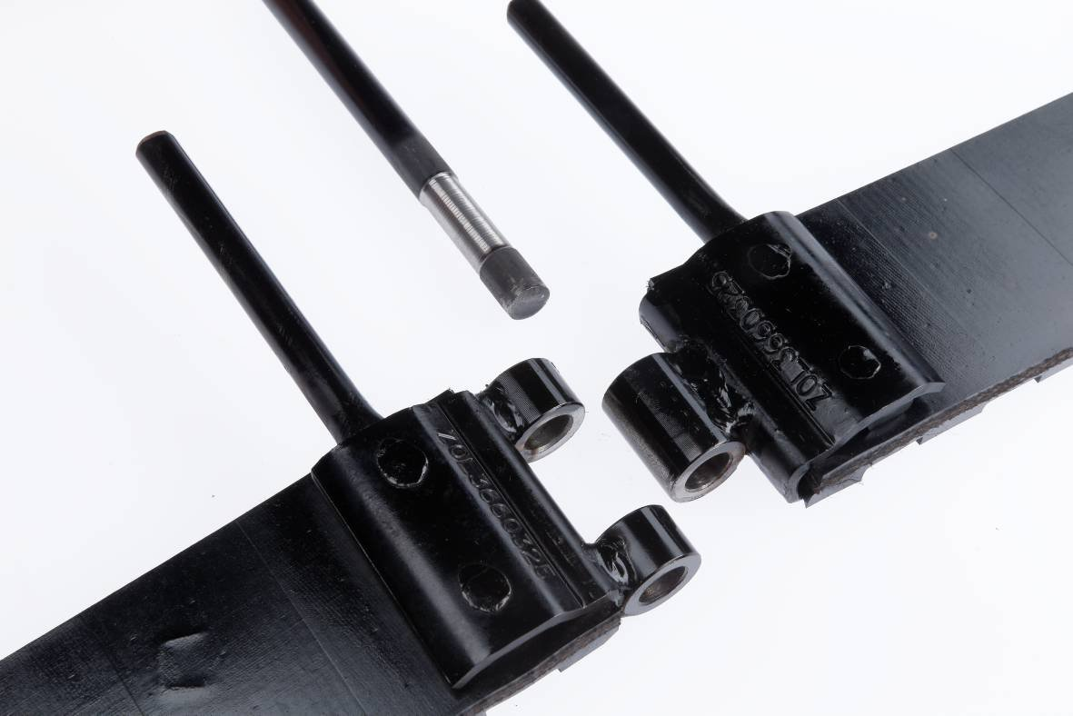 |  | 3070-06902 | SLZOL |  |  |  |  |  | FALSE | 28 | 50 | 20 | 5 |  |  | сварной
 | 3070-06904 |  |  | 3070-06904 | SLZOL |  |  |  |  |  | FALSE | 28 | 50 | 20 | 6 |  |  | сварной
 | 3070-06906 |  |  | 3070-06906 | SLZOL |  |  |  |  |  | FALSE | 28 | 50 | 24 | 5 |  |  | сварной
 | 3070-06911 |  |  | 3070-06911 | SLZOL |  |  |  |  |  | FALSE | 28 | 60 | 20 | 5 |  |  | сварной
 | 3070-06913 |  |  | 3070-06913 | SLZOL |  |  |  |  |  | FALSE | 28 | 60 | 20 | 6 |  |  | сварной
 | 3070-06915 |  |  | 3070-06915 | SLZOL |  |  |  |  |  | FALSE | 28 | 60 | 30 | 5 |  |  | сварной
 | 3070-06918 |  |  | 3070-06918 | SLZOL |  |  |  |  |  | FALSE | 28 | 60 | 30 | 6 |  |  | сварной
 | 3070-06822 |  |  | 3070-06822 | SLZOL |  |  |  |  |  | FALSE | 28 | 60 | 32 | 5 |  |  | сварной
 | 3070-06976 |  |  | 3070-06976 | SLZOL |  |  |  |  |  | FALSE | 28 | 60 | 32 | 6 |  |  | сварной
 | 3070-06978 |  |  | 3070-06978 | SLZOL |  |  |  |  |  | FALSE | 28 | 75 | 20 | 5 |  |  | сварной
 | 3070-06576 |  |  | 3070-06576 | SLZOL |  |  |  |  |  | FALSE | 28 | 75 | 20 | 6 |  |  | сварной
 | 3070-06979 |  |  | 3070-06979 | SLZOL |  |  |  |  |  | FALSE | 28 | 75 | 32 | 5 |  |  | сварной
 | 3070-06572 |  |  | 3070-06572 | SLZOL |  |  |  |  |  | FALSE | 28 | 75 | 32 | 6 |  |  | сварной
 | 3070-06981 |  |  | 3070-06981 | SLZOL |  |  |  |  |  | FALSE | 32 | 50 | 20 | 5 |  |  | сварной
 | 3070-06983 |  |  | 3070-06983 | SLZOL |  |  |  |  |  | FALSE | 32 | 50 | 20 | 6 |  |  | сварной
 | 3070-06985 |  |  | 3070-06985 | SLZOL |  |  |  |  |  | FALSE | 32 | 50 | 24 | 5 |  |  | сварной
 | 3070-09503 |  |  | 3070-09503 | SLZOL |  |  |  |  |  | FALSE | 32 | 60 | 20 | 5 |  |  | сварной
 | 3070-06989 |  |  | 3070-06989 | SLZOL |  |  |  |  |  | FALSE | 32 | 60 | 20 | 6 |  |  | сварной
 | 3070-06555 |  |  | 3070-06555 | SLZOL |  |  |  |  |  | FALSE | 32 | 60 | 30 | 5 |  |  | сварной
 | 3070-06991 |  |  | 3070-06991 | SLZOL |  |  |  |  |  | FALSE | 32 | 60 | 30 | 6 |  |  | сварной
 | 3070-08407 |  |  | 3070-08407 | SLZOL |  |  |  |  |  | FALSE | 32 | 60 | 32 | 5 |  |  | сварной
 | 3070-06995 |  |  | 3070-06995 | SLZOL |  |  |  |  |  | FALSE | 32 | 60 | 32 | 6 |  |  | сварной
 | 3070-06997 |  |  | 3070-06997 | SLZOL |  |  |  |  |  | FALSE | 32 | 75 | 20 | 5 |  |  | сварной
 | 3070-06999 |  |  | 3070-06999 | SLZOL |  |  |  |  |  | FALSE | 32 | 75 | 20 | 6 |  |  | сварной
 | 3070-07001 |  |  | 3070-07001 | SLZOL |  |  |  |  |  | FALSE | 32 | 75 | 32 | 5 |  |  | сварной
 | 3070-07003 |  |  | 3070-07003 | SLZOL |  |  |  |  |  | FALSE | 32 | 75 | 32 | 6 |  |  | сварной
 | 3070-06694 |  |  | 3070-06694 | SLZOL |  |  |  |  |  | FALSE | 33 | 60 | 32 | 5 |  |  | сварной
 | 3070-06967 |  |  | 3070-06967 | SLZOL |  |  |  |  |  | FALSE | 36 | 50 | 20 | 5 |  |  | сварной
 | 3070-07612 |  |  | 3070-07612 | SLZOL |  |  |  |  |  | FALSE | 36 | 50 | 20 | 6 |  |  | сварной
 | 3070-06852 |  |  | 3070-06852 | SLZOL |  |  |  |  |  | FALSE | 36 | 60 | 20 | 5 |  |  | сварной
 | 3070-06928 |  |  | 3070-06928 | SLZOL |  |  |  |  |  | FALSE | 36 | 60 | 20 | 6 |  |  | сварной
 | 3070-06557 |  |  | 3070-06557 | SLZOL |  |  |  |  |  | FALSE | 36 | 60 | 30 | 5 |  |  | сварной
 | 3070-07261 |  |  | 3070-07261 | SLZOL |  |  |  |  |  | FALSE | 36 | 60 | 30 | 6 |  |  | сварной
 | 3070-06693 |  |  | 3070-06693 | SLZOL |  |  |  |  |  | FALSE | 36 | 60 | 32 | 5 |  |  | сварной
 | 3070-06536 |  |  | 3070-06536 | SLZOL |  |  |  |  |  | FALSE | 36 | 60 | 32 | 6 |  |  | сварной
 | 3070-10317 |  |  | 3070-10317 | SLZOL |  |  |  |  |  | FALSE | 36 | 75 | 32 | 5 |  |  | сварной
 | 3070-06578 |  |  | 3070-06578 | SLZOL |  |  |  |  |  | FALSE | 36 | 75 | 32 | 6 |  |  | сварной
 | 3070-10151 |  |  | 3070-10151 | SLZOL |  |  |  |  |  | FALSE | 40 | 50 | 20 | 5 |  |  | сварной
 | 3070-07401 |  |  | 3070-07401 | SLZOL |  |  |  |  |  | FALSE | 40 | 50 | 20 | 6 |  |  | сварной
 | 3070-07202 |  |  | 3070-07202 | SLZOL |  |  |  |  |  | FALSE | 40 | 60 | 20 | 5 |  |  | сварной
 | 3070-07487 |  |  | 3070-07487 | SLZOL |  |  |  |  |  | FALSE | 40 | 60 | 20 | 6 |  |  | сварной
 | 3070-07346 |  |  | 3070-07346 | SLZOL |  |  |  |  |  | FALSE | 40 | 60 | 30 | 5 |  |  | сварной
 | 3070-06559 |  |  | 3070-06559 | SLZOL |  |  |  |  |  | FALSE | 40 | 60 | 30 | 6 |  |  | сварной
 | 3070-07068 |  |  | 3070-07068 | SLZOL |  |  |  |  |  | FALSE | 40 | 60 | 32 | 5 |  |  | сварной
 | 3070-06922 |  |  | 3070-06922 | SLZOL |  |  |  |  |  | FALSE | 40 | 60 | 32 | 6 |  |  | сварной
 | 3070-10476 |  |  | 3070-10476 | SLZOL |  |  |  |  |  | FALSE | 40 | 75 | 20 | 5 |  |  | сварной
 | 3070-07597 |  |  | 3070-07597 | SLZOL |  |  |  |  |  | FALSE | 40 | 75 | 20 | 6 |  |  | сварной
 | 3070-08249 |  |  | 3070-08249 | SLZOL |  |  |  |  |  | FALSE | 40 | 75 | 32 | 5 |  |  | сварной
 | 3070-07598 |  |  | 3070-07598 | SLZOL |  |  |  |  |  | FALSE | 40 | 75 | 32 | 6 |  |  | сварной
 | 3070-07005 |  |  | 3070-07005 | SLZOL |  |  |  |  |  | FALSE | 42 | 50 | 20 | 5 |  |  | сварной
 | 3070-06711 |  |  | 3070-06711 | SLZOL |  |  |  |  |  | FALSE | 42 | 50 | 20 | 6 |  |  | сварной
 | 3070-10686 |  |  | 3070-10686 | SLZOL |  |  |  |  |  | FALSE | 42 | 50 | 24 | 5 |  |  | сварной
 | 3070-07410 |  |  | 3070-07410 | SLZOL |  |  |  |  |  | FALSE | 42 | 60 | 20 | 5 |  |  | сварной
 | 3070-07245 |  |  | 3070-07245 | SLZOL |  |  |  |  |  | FALSE | 42 | 60 | 20 | 6 |  |  | сварной
 | 3070-07407 |  |  | 3070-07407 | SLZOL |  |  |  |  |  | FALSE | 42 | 60 | 30 | 5 |  |  | сварной
 | 3070-07247 |  |  | 3070-07247 | SLZOL |  |  |  |  |  | FALSE | 42 | 60 | 30 | 6 |  |  | сварной
 | 3070-07073 |  |  | 3070-07073 | SLZOL |  |  |  |  |  | FALSE | 42 | 60 | 32 | 5 |  |  | сварной
 | 3070-07092 |  |  | 3070-07092 | SLZOL |  |  |  |  |  | FALSE | 42 | 60 | 32 | 6 |  |  | сварной
 | 3070-10590 |  |  | 3070-10590 | SLZOL |  |  |  |  |  | FALSE | 42 | 75 | 32 | 6 |  |  | сварной
 | 3070-08293 |  |  | 3070-08293 | SLZOL |  |  |  |  |  | FALSE | 43 | 60 | 20 | 5 |  |  | сварной
 | 3070-07948 |  |  | 3070-07948 | SLZOL |  |  |  |  |  | FALSE | 43 | 60 | 20 | 6 |  |  | сварной
 | 3070-08292 |  |  | 3070-08292 | SLZOL |  |  |  |  |  | FALSE | 43 | 60 | 30 | 5 |  |  | сварной
 | 3070-07698 |  |  | 3070-07698 | SLZOL |  |  |  |  |  | FALSE | 43 | 60 | 32 | 5 |  |  | сварной
 | 3070-07112 |  |  | 3070-07112 | SLZOL |  |  |  |  |  | FALSE | 43 | 60 | 32 | 6 |  |  | сварной
 | 3070-07897 |  |  | 3070-07897 | SLZOL |  |  |  |  |  | FALSE | 43 | 75 | 20 | 6 |  |  | сварной
 | 3070-07672 |  |  | 3070-07672 | SLZOL |  |  |  |  |  | FALSE | 43 | 75 | 32 | 5 |  |  | сварной
 | 3070-07896 |  |  | 3070-07896 | SLZOL |  |  |  |  |  | FALSE | 43 | 75 | 32 | 6 |  |  | сварной
 | 3070-07682 |  |  | 3070-07682 | SLZOL |  |  |  |  |  | FALSE | 45 | 50 | 20 | 5 |  |  | сварной
 | 3070-06590 |  |  | 3070-06590 | SLZOL |  |  |  |  |  | FALSE | 45 | 50 | 20 | 6 |  |  | сварной
 | 3070-07169 |  |  | 3070-07169 | SLZOL |  |  |  |  |  | FALSE | 45 | 60 | 20 | 5 |  |  | сварной
 | 3070-07157 |  |  | 3070-07157 | SLZOL |  |  |  |  |  | FALSE | 45 | 60 | 20 | 6 |  |  | сварной
 | 3070-07168 |  |  | 3070-07168 | SLZOL |  |  |  |  |  | FALSE | 45 | 60 | 30 | 5 |  |  | сварной
 | 3070-07398 |  |  | 3070-07398 | SLZOL |  |  |  |  |  | FALSE | 45 | 60 | 30 | 6 |  |  | сварной
 | 3070-07455 |  |  | 3070-07455 | SLZOL |  |  |  |  |  | FALSE | 45 | 60 | 32 | 5 |  |  | сварной
 | 3070-07986 |  |  | 3070-07986 | SLZOL |  |  |  |  |  | FALSE | 45 | 60 | 32 | 6 |  |  | сварной
 | 3070-10003 |  |  | 3070-10003 | SLZOL |  |  |  |  |  | FALSE | 45 | 75 | 32 | 6 |  |  | сварной
 | 3070-07774 |  |  | 3070-07774 | SLZOL |  |  |  |  |  | FALSE | 50 | 50 | 20 | 5 |  |  | сварной
 | 3070-10697 |  |  | 3070-10697 | SLZOL |  |  |  |  |  | FALSE | 50 | 50 | 20 | 6 |  |  | сварной
 | 3070-08067 |  |  | 3070-08067 | SLZOL |  |  |  |  |  | FALSE | 50 | 60 | 20 | 5 |  |  | сварной
 | 3070-07159 |  |  | 3070-07159 | SLZOL |  |  |  |  |  | FALSE | 50 | 60 | 20 | 6 |  |  | сварной
 | 3070-07413 |  |  | 3070-07413 | SLZOL |  |  |  |  |  | FALSE | 50 | 60 | 30 | 5 |  |  | сварной
 | 3070-08198 |  |  | 3070-08198 | SLZOL |  |  |  |  |  | FALSE | 50 | 60 | 30 | 6 |  |  | сварной
 | 3070-06570 |  |  | 3070-06570 | SLZOL |  |  |  |  |  | FALSE | 50 | 60 | 32 | 5 |  |  | сварной
 | 3070-07115 |  |  | 3070-07115 | SLZOL |  |  |  |  |  | FALSE | 50 | 60 | 32 | 6 |  |  | сварной
 | 3070-09194 |  |  | 3070-09194 | SLZOL |  |  |  |  |  | FALSE | 50 | 75 | 20 | 6 |  |  | сварной
 | 3070-08156 |  |  | 3070-08156 | SLZOL |  |  |  |  |  | FALSE | 50 | 75 | 32 | 6 |  |  | сварной
 | 3080-11411 |  |  | 3080-11411 | SLZDOL |  | GBS |  |  |  | FALSE | 40 | 60 | 32 | 6 |  |  | сварной с переходником
 | 3080-10610 |  |  | 3080-10610 | SLZDOL |  | GBS |  |  |  | FALSE | 43 | 75 | 32 | 6 |  |  | сварной с переходником
 | 3080-10887 |  |  | 3080-10887 | SLZDOL |  | GBS |  |  |  | FALSE | 45 | 75 | 32 | 6 |  |  | сварной с переходником
 | 3080-09692 |  |  | 3080-09692 | SLZDOL |  | GBS |  |  |  | FALSE | 28 | 50 | 20 | 5 |  |  | сварной с переходником
 | 3080-09692 |  |  | 3080-09692 | SLZDOL |  | GBS |  |  |  | FALSE | 28 | 50 | 20 | 5 |  |  | сварной с переходником
 | 3080-10408 |  |  | 3080-10408 | SLZDOL |  | GBS |  |  |  | FALSE | 28 | 50 | 20 | 6 |  |  | сварной с переходником
 | 3080-07706 |  |  | 3080-07706 | SLZDOL |  | GBS |  |  |  | FALSE | 28 | 60 | 20 | 5 |  |  | сварной с переходником
 | 3080-10821 |  |  | 3080-10821 | SLZDOL |  | GBS |  |  |  | FALSE | 28 | 60 | 20 | 6 |  |  | сварной с переходником
 | 3080-09634 |  |  | 3080-09634 | SLZDOL |  | GBS |  |  |  | FALSE | 28 | 60 | 30 | 6 |  |  | сварной с переходником
 | 3080-07852 |  |  | 3080-07852 | SLZDOL |  | GBS |  |  |  | FALSE | 28 | 60 | 32 | 5 |  |  | сварной с переходником
 | 3080-07658 |  |  | 3080-07658 | SLZDOL |  | GBS |  |  |  | FALSE | 28 | 60 | 32 | 6 |  |  | сварной с переходником
 | 3080-07386 |  |  | 3080-07386 | SLZDOL |  | GBS |  |  |  | FALSE | 32 | 50 | 20 | 5 |  |  | сварной с переходником
 | 3080-07383 |  |  | 3080-07383 | SLZDOL |  | GBS |  |  |  | FALSE | 32 | 50 | 20 | 6 |  |  | сварной с переходником
 | 3080-07258 |  |  | 3080-07258 | SLZDOL |  | GBS |  |  |  | FALSE | 32 | 60 | 20 | 5 |  |  | сварной с переходником
 | 3080-07543 |  |  | 3080-07543 | SLZDOL |  | GBS |  |  |  | FALSE | 32 | 60 | 20 | 6 |  |  | сварной с переходником
 | 3080-07256 |  |  | 3080-07256 | SLZDOL |  | GBS |  |  |  | FALSE | 32 | 60 | 30 | 5 |  |  | сварной с переходником
 | 3080-07152 |  |  | 3080-07152 | SLZDOL |  | GBS |  |  |  | FALSE | 32 | 60 | 30 | 6 |  |  | сварной с переходником
 | 3080-07028 |  |  | 3080-07028 | SLZDOL |  | GBS |  |  |  | FALSE | 32 | 60 | 32 | 5 |  |  | сварной с переходником
 | 3080-07544 |  |  | 3080-07544 | SLZDOL |  | GBS |  |  |  | FALSE | 32 | 60 | 32 | 6 |  |  | сварной с переходником
 | 3080-07815 |  |  | 3080-07815 | SLZDOL |  | GBS |  |  |  | FALSE | 32 | 75 | 32 | 6 |  |  | сварной с переходником
 | 3080-07615 |  |  | 3080-07615 | SLZDOL |  | GBS |  |  |  | FALSE | 36 | 50 | 20 | 5 |  |  | сварной с переходником
 | 3080-07613 |  |  | 3080-07613 | SLZDOL |  | GBS |  |  |  | FALSE | 36 | 50 | 20 | 6 |  |  | сварной с переходником
 | 3080-08169 |  |  | 3080-08169 | SLZDOL |  | GBS |  |  |  | FALSE | 36 | 60 | 20 | 5 |  |  | сварной с переходником
 | 3080-07027 |  |  | 3080-07027 | SLZDOL |  | GBS |  |  |  | FALSE | 36 | 60 | 20 | 6 |  |  | сварной с переходником
 | 3080-07851 |  |  | 3080-07851 | SLZDOL |  | GBS |  |  |  | FALSE | 36 | 60 | 30 | 5 |  |  | сварной с переходником
 | 3080-07273 |  |  | 3080-07273 | SLZDOL |  | GBS |  |  |  | FALSE | 36 | 60 | 30 | 6 |  |  | сварной с переходником
 | 3080-07029 |  |  | 3080-07029 | SLZDOL |  | GBS |  |  |  | FALSE | 36 | 60 | 32 | 5 |  |  | сварной с переходником
 | 3080-07026 |  |  | 3080-07026 | SLZDOL |  | GBS |  |  |  | FALSE | 36 | 60 | 32 | 6 |  |  | сварной с переходником
 | 3080-06935 |  |  | 3080-06935 | SLZDOL |  | GBS |  |  |  | FALSE | 36 | 75 | 20 | 6 |  |  | сварной с переходником
 | 3080-10881 |  |  | 3080-10881 | SLZDOL |  | GBS |  |  |  | FALSE | 36 | 75 | 32 | 5 |  |  | сварной с переходником
 | 3080-06936 |  |  | 3080-06936 | SLZDOL |  | GBS |  |  |  | FALSE | 36 | 75 | 32 | 6 |  |  | сварной с переходником
 | 3080-07580 |  |  | 3080-07580 | SLZDOL |  | GBS |  |  |  | FALSE | 40 | 60 | 20 | 5 |  |  | сварной с переходником
 | 3080-06684 |  |  | 3080-06684 | SLZDOL |  | GBS |  |  |  | FALSE | 40 | 60 | 20 | 6 |  |  | сварной с переходником
 | 3080-07854 |  |  | 3080-07854 | SLZDOL |  | GBS |  |  |  | FALSE | 40 | 60 | 30 | 5 |  |  | сварной с переходником
 | 3080-07306 |  |  | 3080-07306 | SLZDOL |  | GBS |  |  |  | FALSE | 40 | 60 | 30 | 6 |  |  | сварной с переходником
 | 3080-07579 |  |  | 3080-07579 | SLZDOL |  | GBS |  |  |  | FALSE | 40 | 60 | 32 | 5 |  |  | сварной с переходником
 | 3080-06685 |  |  | 3080-06685 | SLZDOL |  | GBS |  |  |  | FALSE | 40 | 60 | 32 | 6 |  |  | сварной с переходником
 | 3080-09978 |  |  | 3080-09978 | SLZDOL |  | GBS |  |  |  | FALSE | 40 | 75 | 20 | 5 |  |  | сварной с переходником
 | 3080-06687 |  |  | 3080-06687 | SLZDOL |  | GBS |  |  |  | FALSE | 40 | 75 | 20 | 6 |  |  | сварной с переходником
 | 3080-09979 |  |  | 3080-09979 | SLZDOL |  | GBS |  |  |  | FALSE | 40 | 75 | 32 | 5 |  |  | сварной с переходником
 | 3080-06873 |  |  | 3080-06873 | SLZDOL |  | GBS |  |  |  | FALSE | 40 | 75 | 32 | 6 |  |  | сварной с переходником
 | 3080-07450 |  |  | 3080-07450 | SLZDOL |  | GBS |  |  |  | FALSE | 42 | 60 | 20 | 5 |  |  | сварной с переходником
 | 3080-07448 |  |  | 3080-07448 | SLZDOL |  | GBS |  |  |  | FALSE | 42 | 60 | 30 | 5 |  |  | сварной с переходником
 | 3080-08136 |  |  | 3080-08136 | SLZDOL |  | GBS |  |  |  | FALSE | 42 | 60 | 30 | 6 |  |  | сварной с переходником
 | 3080-07616 |  |  | 3080-07616 | SLZDOL |  | GBS |  |  |  | FALSE | 42 | 60 | 32 | 5 |  |  | сварной с переходником
 | 3080-07971 |  |  | 3080-07971 | SLZDOL |  | GBS |  |  |  | FALSE | 42 | 60 | 32 | 6 |  |  | сварной с переходником
 | 3080-08089 |  |  | 3080-08089 | SLZDOL |  | GBS |  |  |  | FALSE | 42 | 75 | 20 | 6 |  |  | сварной с переходником
 | 3080-08081 |  |  | 3080-08081 | SLZDOL |  | GBS |  |  |  | FALSE | 42 | 75 | 32 | 6 |  |  | сварной с переходником
 | 3080-08024 |  |  | 3080-08024 | SLZDOL |  | GBS |  |  |  | FALSE | 43 | 60 | 20 | 5 |  |  | сварной с переходником
 | 3080-07269 |  |  | 3080-07269 | SLZDOL |  | GBS |  |  |  | FALSE | 43 | 60 | 20 | 6 |  |  | сварной с переходником
 | 3080-07602 |  |  | 3080-07602 | SLZDOL |  | GBS |  |  |  | FALSE | 43 | 60 | 32 | 5 |  |  | сварной с переходником
 | 3080-07113 |  |  | 3080-07113 | SLZDOL |  | GBS |  |  |  | FALSE | 43 | 60 | 32 | 6 |  |  | сварной с переходником
 | 3080-08193 |  |  | 3080-08193 | SLZDOL |  | GBS |  |  |  | FALSE | 43 | 75 | 20 | 5 |  |  | сварной с переходником
 | 3080-06934 |  |  | 3080-06934 | SLZDOL |  | GBS |  |  |  | FALSE | 43 | 75 | 20 | 6 |  |  | сварной с переходником
 | 3080-07670 |  |  | 3080-07670 | SLZDOL |  | GBS |  |  |  | FALSE | 43 | 75 | 32 | 5 |  |  | сварной с переходником
 | 3080-06875 |  |  | 3080-06875 | SLZDOL |  | GBS |  |  |  | FALSE | 43 | 75 | 32 | 6 |  |  | сварной с переходником
 | 3080-06856 |  |  | 3080-06856 | SLZDOL |  | GBS |  |  |  | FALSE | 45 | 60 | 20 | 5 |  |  | сварной с переходником
 | 3080-07154 |  |  | 3080-07154 | SLZDOL |  | GBS |  |  |  | FALSE | 45 | 60 | 20 | 6 |  |  | сварной с переходником
 | 3080-09045 |  |  | 3080-09045 | SLZDOL |  | GBS |  |  |  | FALSE | 45 | 60 | 30 | 5 |  |  | сварной с переходником
 | 3080-07156 |  |  | 3080-07156 | SLZDOL |  | GBS |  |  |  | FALSE | 45 | 60 | 30 | 6 |  |  | сварной с переходником
 | 3080-06854 |  |  | 3080-06854 | SLZDOL |  | GBS |  |  |  | FALSE | 45 | 60 | 32 | 5 |  |  | сварной с переходником
 | 3080-07833 |  |  | 3080-07833 | SLZDOL |  | GBS |  |  |  | FALSE | 45 | 60 | 32 | 6 |  |  | сварной с переходником
 | 3080-10390 |  |  | 3080-10390 | SLZDOL |  | GBS |  |  |  | FALSE | 45 | 75 | 20 | 6 |  |  | сварной с переходником
 | 3080-07757 |  |  | 3080-07757 | SLZDOL |  | GBS |  |  |  | FALSE | 50 | 50 | 20 | 6 |  |  | сварной с переходником
 | 3080-07617 |  |  | 3080-07617 | SLZDOL |  | GBS |  |  |  | FALSE | 50 | 60 | 20 | 5 |  |  | сварной с переходником
 | 3080-07270 |  |  | 3080-07270 | SLZDOL |  | GBS |  |  |  | FALSE | 50 | 60 | 20 | 6 |  |  | сварной с переходником
 | 3080-07619 |  |  | 3080-07619 | SLZDOL |  | GBS |  |  |  | FALSE | 50 | 60 | 30 | 5 |  |  | сварной с переходником
 | 3080-08033 |  |  | 3080-08033 | SLZDOL |  | GBS |  |  |  | FALSE | 50 | 60 | 30 | 6 |  |  | сварной с переходником
 | 3080-07978 |  |  | 3080-07978 | SLZDOL |  | GBS |  |  |  | FALSE | 50 | 60 | 32 | 5 |  |  | сварной с переходником
 | 3080-07195 |  |  | 3080-07195 | SLZDOL |  | GBS |  |  |  | FALSE | 50 | 60 | 32 | 6 |  |  | сварной с переходником
 | 3080-07033 |  |  | 3080-07033 | SLZDOL |  | GBS |  |  |  | FALSE | 50 | 75 | 20 | 6 |  |  | сварной с переходником
 | 3080-07032 |  |  | 3080-07032 | SLZDOL |  | GBS |  |  |  | FALSE | 50 | 75 | 32 | 6 |  |  | сварной с переходником
 | 3060-07265 |  |  | 3060-07265 | SLZL |  |  |  |  |  | FALSE | 28 | 50 | 20 | 5 |  |  | сварной
 | 3060-10019 |  |  | 3060-10019 | SLZL |  |  |  |  |  | FALSE | 28 | 50 | 20 | 6 |  |  | сварной
 | 3060-07481 |  |  | 3060-07481 | SLZL |  |  |  |  |  | FALSE | 28 | 50 | 24 | 5 |  |  | сварной
 | 3060-09573 |  |  | 3060-09573 | SLZL |  |  |  |  |  | FALSE | 28 | 60 | 20 | 6 |  |  | сварной
 | 3060-06869 |  |  | 3060-06869 | SLZL |  |  |  |  |  | FALSE | 28 | 60 | 30 | 6 |  |  | сварной
 | 3060-07357 |  |  | 3060-07357 | SLZL |  |  |  |  |  | FALSE | 28 | 60 | 32 | 5 |  |  | сварной
 | 3060-09574 |  |  | 3060-09574 | SLZL |  |  |  |  |  | FALSE | 28 | 60 | 32 | 6 |  |  | сварной
 | 3060-07643 |  |  | 3060-07643 | SLZL |  |  |  |  |  | FALSE | 30 | 50 | 20 | 5 |  |  | сварной
 | 3060-07640 |  |  | 3060-07640 | SLZL |  |  |  |  |  | FALSE | 30 | 50 | 24 | 5 |  |  | сварной
 | 3060-07646 |  |  | 3060-07646 | SLZL |  |  |  |  |  | FALSE | 30 | 60 | 32 | 5 |  |  | сварной
 | 3060-07649 |  |  | 3060-07649 | SLZL |  |  |  |  |  | FALSE | 30 | 60 | 32 | 6 |  |  | сварной
 | 3060-07460 |  |  | 3060-07460 | SLZL |  |  |  |  |  | FALSE | 32 | 50 | 20 | 5 |  |  | сварной
 | 3060-07237 |  |  | 3060-07237 | SLZL |  |  |  |  |  | FALSE | 32 | 50 | 24 | 5 |  |  | сварной
 | 3060-08986 |  |  | 3060-08986 | SLZL |  |  |  |  |  | FALSE | 32 | 50 | 24 | 6 |  |  | сварной
 | 3060-07412 |  |  | 3060-07412 | SLZL |  |  |  |  |  | FALSE | 32 | 60 | 30 | 6 |  |  | сварной
 | 3060-07175 |  |  | 3060-07175 | SLZL |  |  |  |  |  | FALSE | 32 | 60 | 32 | 5 |  |  | сварной
 | 3060-06651 |  |  | 3060-06651 | SLZL |  |  |  |  |  | FALSE | 32 | 60 | 32 | 6 |  |  | сварной
 | 3060-07823 |  |  | 3060-07823 | SLZL |  |  |  |  |  | FALSE | 36 | 40 | 20 | 5 |  |  | сварной
 | 3060-06860 |  |  | 3060-06860 | SLZL |  |  |  |  |  | FALSE | 36 | 50 | 20 | 5 |  |  | сварной
 | 3060-09903 |  |  | 3060-09903 | SLZL |  |  |  |  |  | FALSE | 36 | 50 | 20 | 5 |  |  | сварной
 | 3060-07695 |  |  | 3060-07695 | SLZL |  |  |  |  |  | FALSE | 36 | 50 | 20 | 6 |  |  | сварной
 | 3060-07476 |  |  | 3060-07476 | SLZL |  |  |  |  |  | FALSE | 36 | 50 | 24 | 5 |  |  | сварной
 | 3060-06542 |  |  | 3060-06542 | SLZL |  |  |  |  |  | FALSE | 36 | 60 | 20 | 5 |  |  | сварной
 | 3060-06660 |  |  | 3060-06660 | SLZL |  |  |  |  |  | FALSE | 36 | 60 | 20 | 6 |  |  | сварной
 | 3060-09406 |  |  | 3060-09406 | SLZL |  |  |  |  |  | FALSE | 36 | 60 | 20 | 6 |  |  | сварной
 | 3060-06544 |  |  | 3060-06544 | SLZL |  |  |  |  |  | FALSE | 36 | 60 | 30 | 5 |  |  | сварной
 | 3060-08628 |  |  | 3060-08628 | SLZL |  |  |  |  |  | FALSE | 36 | 60 | 30 | 5 |  |  | сварной
 | 3060-08680 |  |  | 3060-08680 | SLZL |  |  |  |  |  | FALSE | 36 | 60 | 30 | 6 |  |  | сварной
 | 3060-07662 |  |  | 3060-07662 | SLZL |  |  |  |  |  | FALSE | 36 | 60 | 32 | 5 |  |  | сварной
 | 3060-07186 |  |  | 3060-07186 | SLZL |  |  |  |  |  | FALSE | 36 | 60 | 32 | 5 |  |  | сварной
 | 3060-06653 |  |  | 3060-06653 | SLZL |  |  |  |  |  | FALSE | 36 | 60 | 32 | 6 |  |  | сварной
 | 3060-10039 |  |  | 3060-10039 | SLZL |  |  |  |  |  | FALSE | 36 | 60 | 32 | 6 |  |  | сварной
 | 3060-06538 |  |  | 3060-06538 | SLZL |  |  |  |  |  | FALSE | 36 | 75 | 32 | 6 |  |  | сварной
 | 3060-08979 |  |  | 3060-08979 | SLZL |  |  |  |  |  | FALSE | 38 | 60 | 32 | 6 |  |  | сварной
 | 3060-07204 |  |  | 3060-07204 | SLZL |  |  |  |  |  | FALSE | 40 | 40 | 20 | 5 |  |  | сварной
 | 3060-09818 |  |  | 3060-09818 | SLZL |  |  |  |  |  | FALSE | 40 | 50 | 20 | 5 |  |  | сварной
 | 3060-06862 |  |  | 3060-06862 | SLZL |  |  |  |  |  | FALSE | 40 | 50 | 20 | 5 |  |  | сварной
 | 3060-09258 |  |  | 3060-09258 | SLZL |  |  |  |  |  | FALSE | 40 | 50 | 20 | 6 |  |  | сварной
 | 3060-07814 |  |  | 3060-07814 | SLZL |  |  |  |  |  | FALSE | 40 | 60 | 30 | 5 |  |  | сварной
 | 3060-07686 |  |  | 3060-07686 | SLZL |  |  |  |  |  | FALSE | 40 | 60 | 30 | 6 |  |  | сварной
 | 3060-07359 |  |  | 3060-07359 | SLZL |  |  |  |  |  | FALSE | 40 | 60 | 32 | 5 |  |  | сварной
 | 3060-07137 |  |  | 3060-07137 | SLZL |  |  |  |  |  | FALSE | 40 | 60 | 32 | 5 |  |  | сварной
 | 3060-06633 |  |  | 3060-06633 | SLZL |  |  |  |  |  | FALSE | 40 | 60 | 32 | 6 |  |  | сварной
 | 3060-08837 |  |  | 3060-08837 | SLZL |  |  |  |  |  | FALSE | 40 | 60 | 32 | 6 |  |  | сварной
 | 3060-08537 |  |  | 3060-08537 | SLZL |  |  |  |  |  | FALSE | 40 | 75 | 32 | 5 |  |  | сварной
 | 3060-07595 |  |  | 3060-07595 | SLZL |  |  |  |  |  | FALSE | 42 | 40 | 20 | 5 |  |  | сварной
 | 3060-07635 |  |  | 3060-07635 | SLZL |  |  |  |  |  | FALSE | 42 | 50 | 20 | 5 |  |  | сварной
 | 3060-10823 |  |  | 3060-10823 | SLZL |  |  |  |  |  | FALSE | 42 | 50 | 20 | 5 |  |  | сварной
 | 3060-07636 |  |  | 3060-07636 | SLZL |  |  |  |  |  | FALSE | 42 | 50 | 20 | 6 |  |  | сварной
 | 3060-07878 |  |  | 3060-07878 | SLZL |  |  |  |  |  | FALSE | 42 | 50 | 24 | 5 |  |  | сварной
 | 3060-09439 |  |  | 3060-09439 | SLZL |  |  |  |  |  | FALSE | 42 | 60 | 20 | 6 |  |  | сварной
 | 3060-07704 |  |  | 3060-07704 | SLZL |  |  |  |  |  | FALSE | 42 | 60 | 32 | 5 |  |  | сварной
 | 3060-07216 |  |  | 3060-07216 | SLZL |  |  |  |  |  | FALSE | 42 | 60 | 32 | 5 |  |  | сварной
 | 3060-09829 |  |  | 3060-09829 | SLZL |  |  |  |  |  | FALSE | 43 | 60 | 32 | 5 |  |  | сварной
 | 3060-11095 |  |  | 3060-11095 | SLZL |  |  |  |  |  | FALSE | 43 | 60 | 32 | 6 |  |  | сварной
 | 3060-08184 |  |  | 3060-08184 | SLZL |  |  |  |  |  | FALSE | 45 | 50 | 20 | 5 |  |  | сварной
 | 3060-06867 |  |  | 3060-06867 | SLZL |  |  |  |  |  | FALSE | 45 | 60 | 30 | 6 |  |  | сварной
 | 3060-07721 |  |  | 3060-07721 | SLZL |  |  |  |  |  | FALSE | 45 | 60 | 32 | 5 |  |  | сварной
 | 3060-07723 |  |  | 3060-07723 | SLZL |  |  |  |  |  | FALSE | 45 | 60 | 32 | 6 |  |  | сварной
 | 3060-07865 |  |  | 3060-07865 | SLZL |  |  |  |  |  | FALSE | 48 | 50 | 20 | 5 |  |  | сварной
 | 3060-10089 |  |  | 3060-10089 | SLZL |  |  |  |  |  | FALSE | 50 | 40 | 20 | 5 |  |  | сварной
 | 3060-08151 |  |  | 3060-08151 | SLZL |  |  |  |  |  | FALSE | 50 | 50 | 20 | 5 |  |  | сварной
 | 3060-08152 |  |  | 3060-08152 | SLZL |  |  |  |  |  | FALSE | 50 | 50 | 20 | 6 |  |  | сварной
 | 3060-07665 |  |  | 3060-07665 | SLZL |  |  |  |  |  | FALSE | 50 | 60 | 30 | 5 |  |  | сварной
 | 3060-07516 |  |  | 3060-07516 | SLZL |  |  |  |  |  | FALSE | 50 | 60 | 32 | 5 |  |  | сварной
 | 3060-07582 |  |  | 3060-07582 | SLZL |  |  |  |  |  | FALSE | 50 | 60 | 32 | 5 |  |  | сварной
 | 3060-07458 |  |  | 3060-07458 | SLZL |  |  |  |  |  | FALSE | 50 | 60 | 32 | 6 |  |  | сварной
 | 3060-07700 |  |  | 3060-07700 | SLZL |  |  |  |  |  | FALSE | 50 | 60 | 32 | 6 |  |  | сварной
 | 3060-07917 |  |  | 3060-07917 | SLZL |  |  |  |  |  | FALSE | 55 | 60 | 32 | 5 |  |  | сварной
 | 3060-09289 |  |  | 3060-09289 | SLZL |  |  |  |  |  | FALSE | 56 | 50 | 20 | 5 |  |  | сварной
 | 3060-07981 |  |  | 3060-07981 | SLZL |  |  |  |  |  | FALSE | 56 | 60 | 32 | 5 |  |  | сварной
 | 3060-07423 |  |  | 3060-07423 | SLZL |  |  |  |  |  | FALSE | 60 | 60 | 32 | 5 |  |  | сварной
 | 3060-07874 |  |  | 3060-07874 | SLZL |  |  |  |  |  | FALSE | 60 | 60 | 32 | 6 |  |  | сварной
 | 3060-11359 |  |  | 3060-11359 | SLZL |  |  |  |  |  | FALSE | 64 | 60 | 32 | 6 |  |  | сварной
 | 3060-11359 |  |  | 3060-11359 | SLZL |  |  |  |  |  | FALSE | 64 | 60 | 32 | 6 |  |  | сварной
 | 3030-07444 |  |  | 3030-07444 | SLZDL |  |  |  |  |  | FALSE | 28 | 40 | 20 | 5 |  |  | сварной с переходником
 | 3030-08251 |  |  | 3030-08251 | SLZDL |  |  |  |  |  | FALSE | 28 | 50 | 20 | 5 |  |  | сварной с переходником
 | 3030-10855 |  |  | 3030-10855 | SLZDL |  |  |  |  |  | FALSE | 28 | 50 | 24 | 5 |  |  | сварной с переходником
 | 3030-07440 |  |  | 3030-07440 | SLZDL |  |  |  |  |  | FALSE | 28 | 60 | 32 | 5 |  |  | сварной с переходником
 | 3030-07651 |  |  | 3030-07651 | SLZDL |  |  |  |  |  | FALSE | 28 | 60 | 32 | 6 |  |  | сварной с переходником
 | 3030-10260 |  |  | 3030-10260 | SLZDL |  |  |  |  |  | FALSE | 30 | 50 | 20 | 5 |  |  | сварной с переходником
 | 3030-07624 |  |  | 3030-07624 | SLZDL |  |  |  |  |  | FALSE | 30 | 50 | 24 | 5 |  |  | сварной с переходником
 | 3030-08194 |  |  | 3030-08194 | SLZDL |  |  |  |  |  | FALSE | 32 | 60 | 32 | 5 |  |  | сварной с переходником
 | 3030-09997 |  |  | 3030-09997 | SLZDL |  |  |  |  |  | FALSE | 36 | 50 | 20 | 5 |  |  | сварной с переходником
 | 3030-07769 |  |  | 3030-07769 | SLZDL |  |  |  |  |  | FALSE | 36 | 50 | 24 | 5 |  |  | сварной с переходником
 | 3030-08196 |  |  | 3030-08196 | SLZDL |  |  |  |  |  | FALSE | 36 | 60 | 32 | 5 |  |  | сварной с переходником
 | 3030-10029 |  |  | 3030-10029 | SLZDL |  |  |  |  |  | FALSE | 36 | 60 | 32 | 5 |  |  | сварной с переходником
 | 3030-08197 |  |  | 3030-08197 | SLZDL |  |  |  |  |  | FALSE | 36 | 60 | 32 | 6 |  |  | сварной с переходником
 | 3030-10031 |  |  | 3030-10031 | SLZDL |  |  |  |  |  | FALSE | 36 | 60 | 32 | 6 |  |  | сварной с переходником
 | 3030-08400 |  |  | 3030-08400 | SLZDL |  |  |  |  |  | FALSE | 40 | 60 | 20 | 6 |  |  | сварной с переходником
 | 3030-09264 |  |  | 3030-09264 | SLZDL |  |  |  |  |  | FALSE | 40 | 60 | 32 | 5 |  |  | сварной с переходником
 | 3030-10578 |  |  | 3030-10578 | SLZDL |  |  |  |  |  | FALSE | 40 | 60 | 32 | 5 |  |  | сварной с переходником
 | 3030-08399 |  |  | 3030-08399 | SLZDL |  |  |  |  |  | FALSE | 40 | 60 | 32 | 6 |  |  | сварной с переходником
 | 3030-10856 |  |  | 3030-10856 | SLZDL |  |  |  |  |  | FALSE | 42 | 50 | 24 | 5 |  |  | сварной с переходником
 | 3030-09001 |  |  | 3030-09001 | SLZDL |  |  |  |  |  | FALSE | 42 | 60 | 32 | 6 |  |  | сварной с переходником
 | 3030-10665 |  |  | 3030-10665 | SLZDL |  |  |  |  |  | FALSE | 45 | 60 | 32 | 6 |  |  | сварной с переходником
 | 3030-10028 |  |  | 3030-10028 | SLZDL |  |  |  |  |  | FALSE | 50 | 60 | 32 | 6 |  |  | сварной с переходником
 | 3030-10963 |  |  | 3030-10963 | SLZDL |  |  |  |  |  | FALSE | 60 | 60 | 20 | 6 |  |  | сварной с переходником
 | 3030-10966 |  |  | 3030-10966 | SLZDL |  |  |  |  |  | FALSE | 60 | 60 | 32 | 6 |  |  | сварной с переходником
 | 3100-05487 | 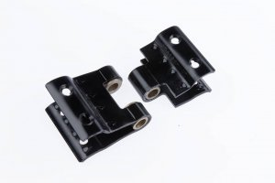 |  | 3100-05487 | SLZBK |  | BS-клепка |  |  |  | FALSE | 28 | 60 | 32 | 5 |  |  | штамп с втулкой/заклепка
 | 3100-06826 |  |  | 3100-06826 | SLZBK |  | BS-клепка |  |  |  | FALSE | 28 | 60 | 32 | 6 |  |  | штамп с втулкой/заклепка
 | 3100-05510 |  |  | 3100-05510 | SLZBK |  | BS-клепка |  |  |  | FALSE | 32 | 60 | 32 | 6 |  |  | штамп с втулкой/заклепка
 | 3100-05518 |  |  | 3100-05518 | SLZBK |  | BS-клепка |  |  |  | FALSE | 35 | 60 | 32 | 5 |  |  | штамп с втулкой/заклепка
 | 3100-05520 |  |  | 3100-05520 | SLZBK |  | BS-клепка |  |  |  | FALSE | 35 | 60 | 32 | 6 |  |  | штамп с втулкой/заклепка
 | 3100-05544 |  |  | 3100-05544 | SLZBK |  | BS-клепка |  |  |  | FALSE | 40 | 60 | 32 | 5 |  |  | штамп с втулкой/заклепка
 | 3100-05546 |  |  | 3100-05546 | SLZBK |  | BS-клепка |  |  |  | FALSE | 40 | 60 | 32 | 6 |  |  | штамп с втулкой/заклепка
 | 3100-05577 |  |  | 3100-05577 | SLZBK |  | BS-клепка |  |  |  | FALSE | 42 | 60 | 32 | 5 |  |  | штамп с втулкой/заклепка
 | 3100-07862 |  |  | 3100-07862 | SLZBK |  | BS-клепка |  |  |  | FALSE | 42 | 60 | 32 | 6 |  |  | штамп с втулкой/заклепка
 | 3100-05601 |  |  | 3100-05601 | SLZBK |  | BS-клепка |  |  |  | FALSE | 45 | 60 | 32 | 5 |  |  | штамп с втулкой/заклепка
 | 3100-05606 |  |  | 3100-05606 | SLZBK |  | BS-клепка |  |  |  | FALSE | 45 | 60 | 32 | 6 |  |  | штамп с втулкой/заклепка
 | 3100-05614 |  |  | 3100-05614 | SLZBK |  | BS-клепка |  |  |  | FALSE | 50 | 60 | 32 | 5 |  |  | штамп с втулкой/заклепка
 | 3100-05616 |  |  | 3100-05616 | SLZBK |  | BS-клепка |  |  |  | FALSE | 50 | 60 | 32 | 6 |  |  | штамп с втулкой/заклепка
 | 3200-03759 |  |  | 3200-03759 | SBZBK/60 set wear tubes |  | BS-клепка |  |  |  | FALSE |  |  |  |  |  |  | штамп с втулкой/заклепка
 | 3200-06842 |  |  | 3200-06842 | Joining set 10/60 |  | BS-клепка |  |  |  | FALSE |  |  |  |  |  |  | штамп с втулкой/заклепка
 | 3110-07497 |  |  | 3110-07497 | SLZBN |  | BS-винт |  |  |  | FALSE | 28 | 60 | 32 | 6 |  |  | штамп с втулкой/винт
 | 3110-07498 |  |  | 3110-07498 | SLZBN |  | BS-винт |  |  |  | FALSE | 32 | 60 | 32 | 6 |  |  | штамп с втулкой/винт
 | 3110-06841 |  |  | 3110-06841 | SLZBN |  | BS-винт |  |  |  | FALSE | 35 | 60 | 32 | 6 |  |  | штамп с втулкой/винт
 | 3110-07198 |  |  | 3110-07198 | SLZBN |  | BS-винт |  |  |  | FALSE | 40 | 60 | 32 | 6 |  |  | штамп с втулкой/винт
 | 3110-07199 |  |  | 3110-07199 | SLZBN |  | BS-винт |  |  |  | FALSE | 45 | 60 | 32 | 6 |  |  | штамп с втулкой/винт
 | 3110-07499 |  |  | 3110-07499 | SLZBN |  | BS-винт |  |  |  | FALSE | 50 | 60 | 32 | 6 |  |  | штамп с втулкой/винт
 | 3200-03759 |  |  | 3200-03759 | SBZBK/60 set wear tubes |  | BS-винт |  |  |  | FALSE |  |  |  |  |  |  | штамп с втулкой/винт
 | 3320-06667 |  |  | 3320-06667 | Set Bolts (ZBN) |  | BS-винт |  |  |  | FALSE |  |  |  |  |  |  | штамп с втулкой/винт
 | 3200-06842 |  |  | 3200-06842 | Joining set10/60 |  | BS-винт |  |  |  | FALSE |  |  |  |  |  |  | штамп с втулкой/винт
 | 3150-08072 |  |  | 3150-08072 | SLZTG |  |  |  |  |  | FALSE |  | 60 | 20 | 6 |  |  | штамп с втулкой/ ежный транспорт
 | 3150-07547 |  |  | 3150-07547 | SLZTG |  |  |  |  |  | FALSE |  | 60 | 24 | 6 |  |  | штамп с втулкой/ ежный транспорт
 | 3150-07558 |  |  | 3150-07558 | SLZTG |  |  |  |  |  | FALSE |  | 60 | 32 | 6 |  |  | штамп с втулкой/ ежный транспорт
 | 3200-09740 |  |  | 3200-09740 | SBZTG set wear tubes |  |  |  |  |  | FALSE |  |  |  |  |  |  | штамп с втулкой/ ежный транспорт
 | 3200-07559 |  |  | 3200-07559 | Joining kit ZTG |  |  |  |  |  | FALSE |  |  |  |  |  |  | штамп с втулкой/ ежный транспорт
 |  | 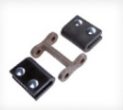 |  |  | KS |  |  |  |  |  | FALSE |  |  |  |  |  |  | литье / штамп
 |  |  |  |  |  |  | G-series |  |  |  | FALSE |  |  |  |  |  |  | сварной | G-образные зажимы с шагом 28 и 32 имеют по 2 отверстия для заклепок. Отверстия большего размера с 4 отверстиями для заклепок.
 |  |  |  |  |  |  | BC-series |  |  |  | FALSE |  |  |  |  |  |  | штамп | BC-зажимы предназначены для высокопрофильных тяговых ремней, поэтому доступны только с шагом 35, 40, 44 и 50.
 |  |  |  |  |  |  | Heavy Duty Clip (HDC) |  |  |  | FALSE |  |  |  |  |  |  |  | Доступны с любым шагом. 2 или 4 отверстия Полностью затвердевшие 1 или 2 отвинчивающиеся нижние пластины
 |  |  |  |  |  |  | AB-series |  |  |  | FALSE |  |  |  |  |  |  | штамп | Зажимы AB-clips с шагом 28 и 32 имеют по 2 отверстия для заклепок. С большим шагом и 4 отверстиями для заклепок. В CTC32 нет.
 |  |  |  |  |  |  | GAB (L)-series |  |  |  | FALSE |  |  |  |  |  |  | сварной | Зажимы GAB имеют 2 отверстия для заклепок. Зажимы GAB L (съемная нижняя пластина) имеют 4 отверстия для заклепок.
 |  |  |  |  |  |  | BSV-series |  |  |  | FALSE |  |  |  |  |  |  | штамп | Зажимы со сменными втулками. Предназначены для штифтовых полотен. Соединительный стержень больше не требуется.

сортировка замков по типам
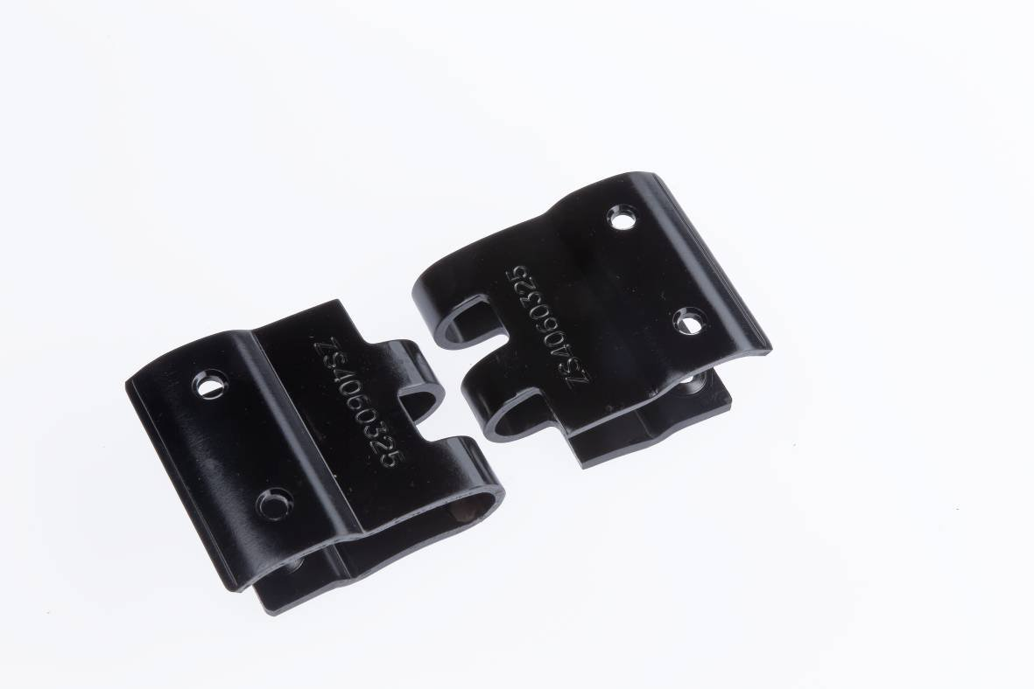 | SLZS | ZS | AF-ser | Зажимы AF-clips с шагом 28 и 32 имеют 2 отверстия для заклепок. Увеличенный шаг с 4 отверстиями для заклепок.
 | SLZG | ZG | CC-series | Зажимы CC изготовлены из литой стали, что позволяет нам их приваривать. Соединяются с помощью 2-х несъемных нижних пластин, удобных для использования с тяговым ремнем. | Замки повышенной прочности из чугуна с шаровидным графитом для использования в условиях усиленной эксплуатации.
 | SLZOL | ZOL
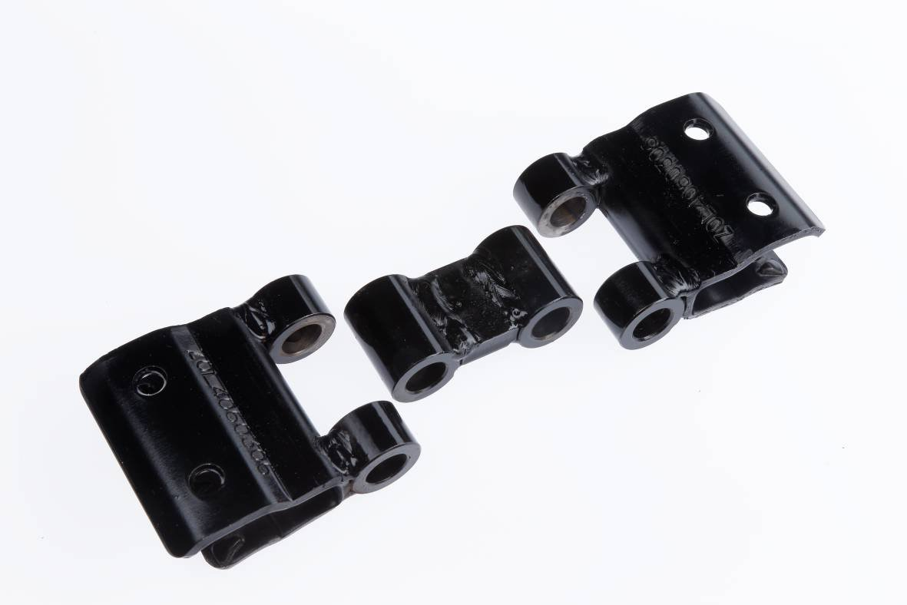 | SLZDOL | ZDOL | GBS-series | Joining Rod can be secured. Male + Female or Double Pivot available.
 | SLZL | ZL
 | SLZDL
 | SLZBK |  | BS-series-клепка | Зажимы со сменными втулками. Доступны 2 варианта крепления: на заклепках или навинчивающиеся.
 | SLZBN |  | BS-series-винт | Зажимы со сменными втулками. Доступны 2 варианта крепления: на заклепках или навинчивающиеся.
 | SLZTG | ZTG
 |  | KS
 |  |  | G-series | G-образные зажимы с шагом 28 и 32 имеют по 2 отверстия для заклепок. Отверстия большего размера с 4 отверстиями для заклепок.
 |  |  | BC-series | BC-зажимы предназначены для высокопрофильных тяговых ремней, поэтому доступны только с шагом 35, 40, 44 и 50.
 |  |  | Heavy Duty Clip (HDC) | Доступны с любым шагом. 2 или 4 отверстия Полностью затвердевшие 1 или 2 отвинчивающиеся нижние пластины
 |  |  | AB-series | Зажимы AB-clips с шагом 28 и 32 имеют по 2 отверстия для заклепок. С большим шагом и 4 отверстиями для заклепок. В CTC32 нет.
 |  |  | GAB (L)-series | Зажимы GAB имеют 2 отверстия для заклепок. Зажимы GAB L (съемная нижняя пластина) имеют 4 отверстия для заклепок.
 |  |  | BSV-series | Зажимы со сменными втулками. Предназначены для штифтовых полотен. Соединительный стержень больше не требуется.

ОПРОСНИК
 | Пояснительная записка к опроснику |  | цена транспортера с НДС за шт | размер скидки
 |  | введите артикульный номер транспортера, если известен. Или артикул детали которая требуется | 0.00 ₽

наименование детали или транспортера (если известно)

выберите бренд техники | выберите марку техники
 |  | добавить новую марку техники

создать новый артикл транспортера | FALSE

 | выберите тип транспортера

FALSE | FALSE | FALSE

центральные ремни расположены
расстояние между ремнями 1-2 | расстояние между ремнями 2-3 | расстояние между ремнями 3-4

 | тип соединения центрального ремня

TRUE | FALSE | FALSE | FALSE

длина транспортера в кольцо (мм)
ширина транспортера (мм)
шаг транспортера (мм)
общее кол-во прутков на транспортере (шт) |  | #DIV/0!

 | Выберите тип ремней
чертеж | тип ремня | выбор боковых ремней | выбор центральных ремней
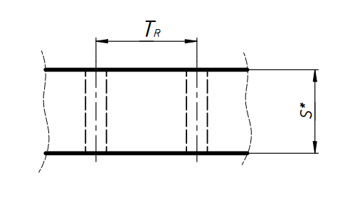 | R | FALSE | FALSE
 | S | FALSE | FALSE
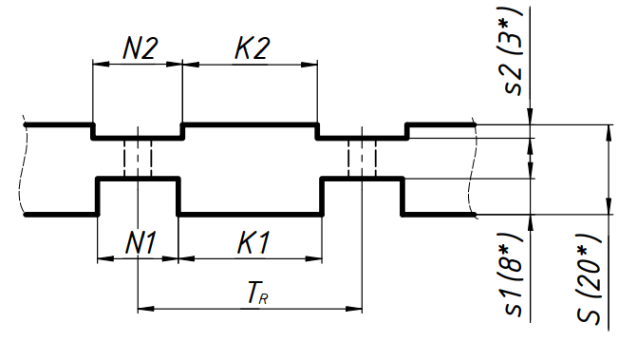 | DS | FALSE | FALSE
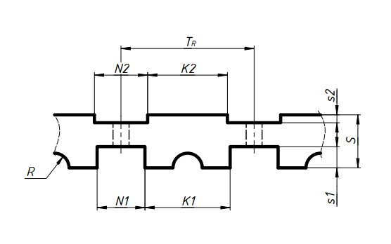 | DS+ | FALSE | FALSE
 | N (HN) | FALSE | FALSE
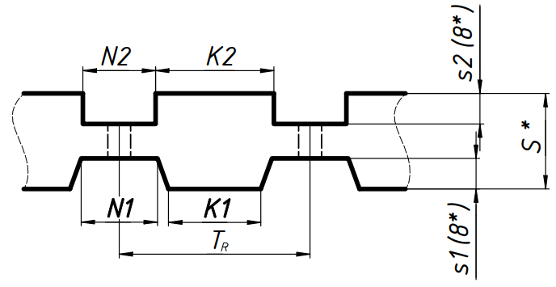 | DN (DHN) | FALSE | FALSE
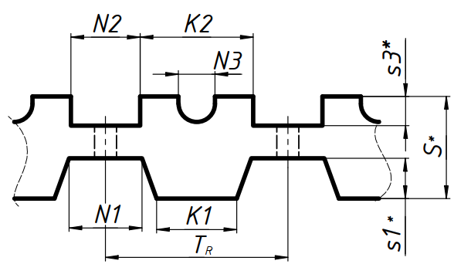 | DNG | FALSE | FALSE
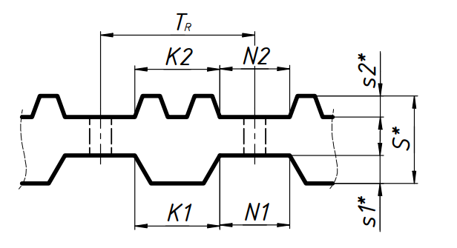 | G0505 | FALSE | FALSE
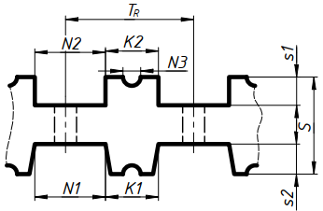 | DNG+ | FALSE | FALSE
 | EN1200P | FALSE | FALSE
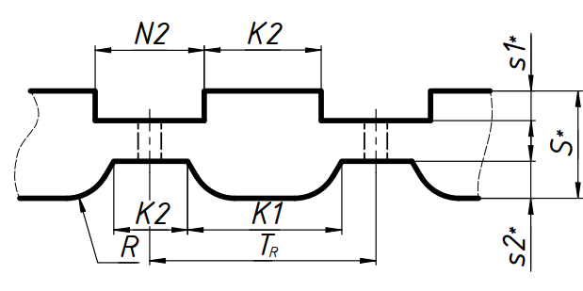 | DN1209P | FALSE | FALSE

 | ширина | толщина | меж осевое отверстий | диаметр отверстий | тип ремня | цена за шт с НДС
Боковые ремни
Центральные ремни

 | Наличие на транспортере |  | шаг (чередование с другими элементами) указывается сколько прутков в шаге | номер по порядку на транспортере (чредование с другими элементами) | общее кол-во штук на транспортере + проверка | диаметр прутка | диаметр прутка по резине | ширина прутка по осям боковых отверстий | высота | кол-во зубов или шт в ряду | выбор позиции (выпадающий список) | цена с НДС за шт
обычный прямой пруток |  | FALSE |  |  |  |  | недоступно |  | недоступно | недоступно |  |  | внести новый типоразмер
стальной изогнутый |  | FALSE
обрезиненные прутки |  | FALSE |  |  |  |  |  |  | недоступно | недоступно |  |  | внести новый типоразмер
специальный пруток-пластина |  | FALSE
хлопушки |  | FALSE |  |  |  |  |  |  |  | выбор шт |  |  | внести новый типоразмер
сталкиватели полиуретановые |  | FALSE |  |  |  |  |  |  |  | выбор шт |  |  | внести новый типоразмер
сталкиватели стальные |  | FALSE |  |  |  |  | недоступно |  |  | выбор шт |  |  | внести новый типоразмер
ежные прутки |  | FALSE |  |  |  |  |  |  |  | выбор типа |  |  | внести новый типоразмер
прутки с пальцами |  | FALSE |  |  |  |  |  |  |  | выбор шт |  |  | внести новый типоразмер
изогнутый пруток обрезиненный |  | FALSE |  |  |  |  |  |  |  | недоступно |  |  | внести новый типоразмер
Решотчатый пруток (приварной) |  | FALSE |  |  |  |  | недоступно |  |  | выбор |  |  | внести новый типоразмер
сдвоенный пруток хомут |  | FALSE |  |  |  |  |  |  | недоступно | меж осевое |  |  | внести новый типоразмер
сдвоенный пруток сварной (тип А или В) |  | FALSE
Конвейерная лента |  | FALSE
Пальцы (предварительно выберите пластину) |  | FALSE |  |  |  |  | недоступно |  |  | выбор |  |  | внести новый типоразмер

поиск совпадений |  | выолняется подборка транспортеров на основе совпадения по введеным выше данным. | совпадение без учета длины транспортера

 | тип соединения транспортера
мех замок | подготовленный к вулканизации | открытый | подготовленный на винтах

FALSE | FALSE | FALSE | FALSE
выбор типа замка

выбор замка

Выбор типа пластины |  | тип пластины
 | FALSE |  | кол-во штук
 | FALSE

Поиск совпадений | выбор

 | добавить новый конвейер

